ダウンロードと基本設定
ダウンロードURLリンク ：https://www.jetbrains.com/pycharm/download/?section=mac

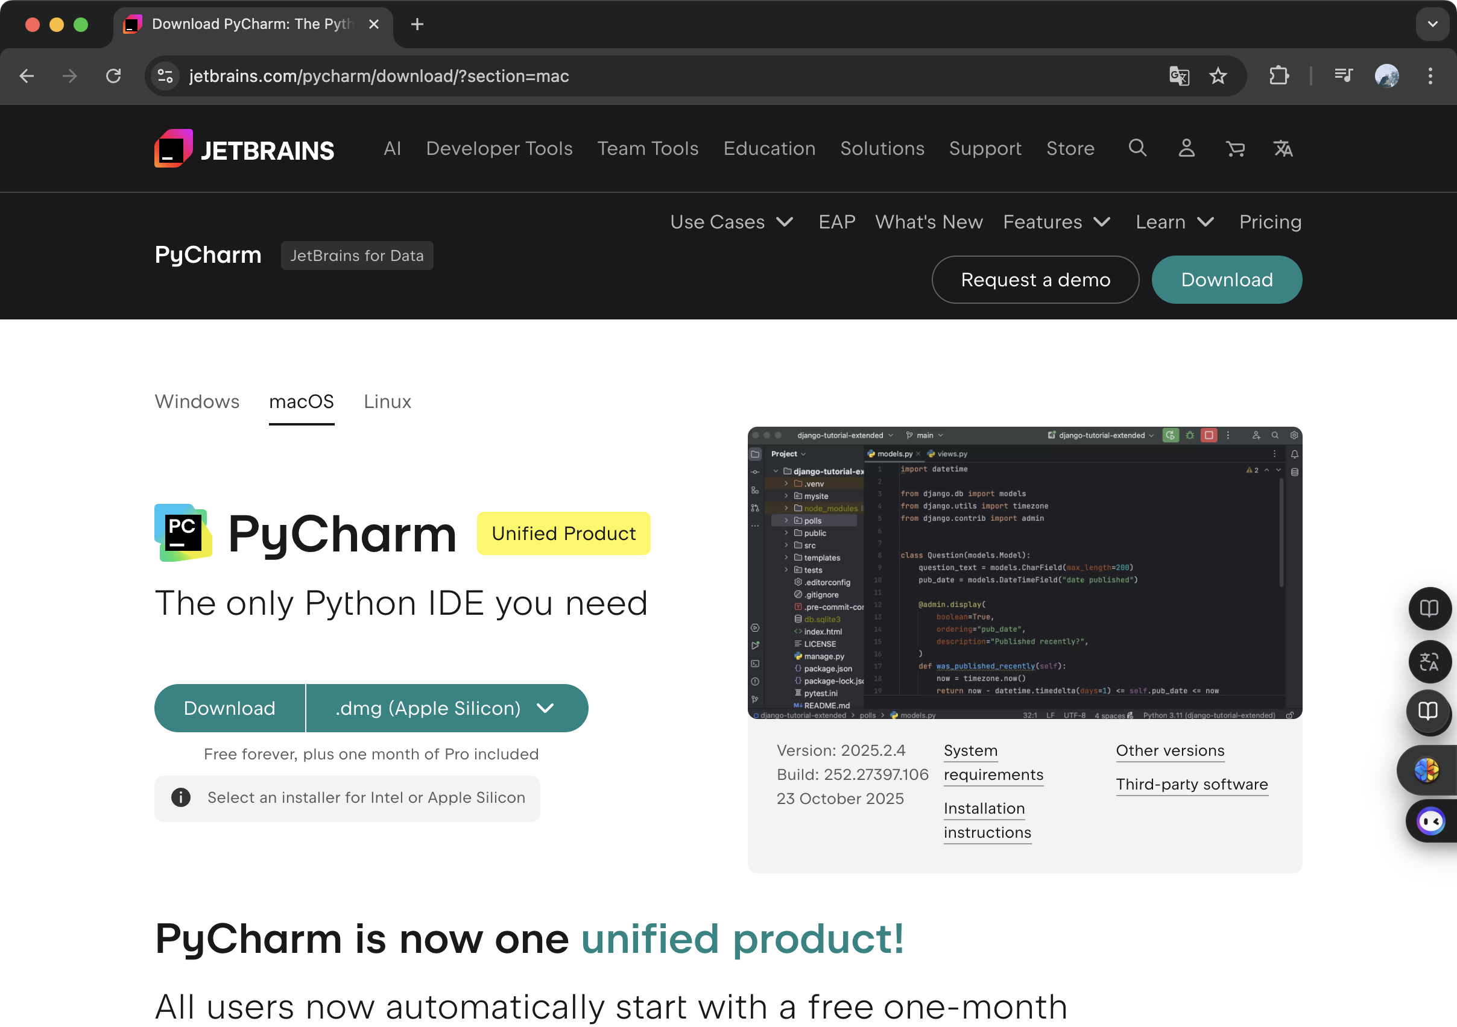

コンピュータのオペレーティングシステムに応じた
バージョンをダウンロードしてください。

PyCharm起動後の初期画面

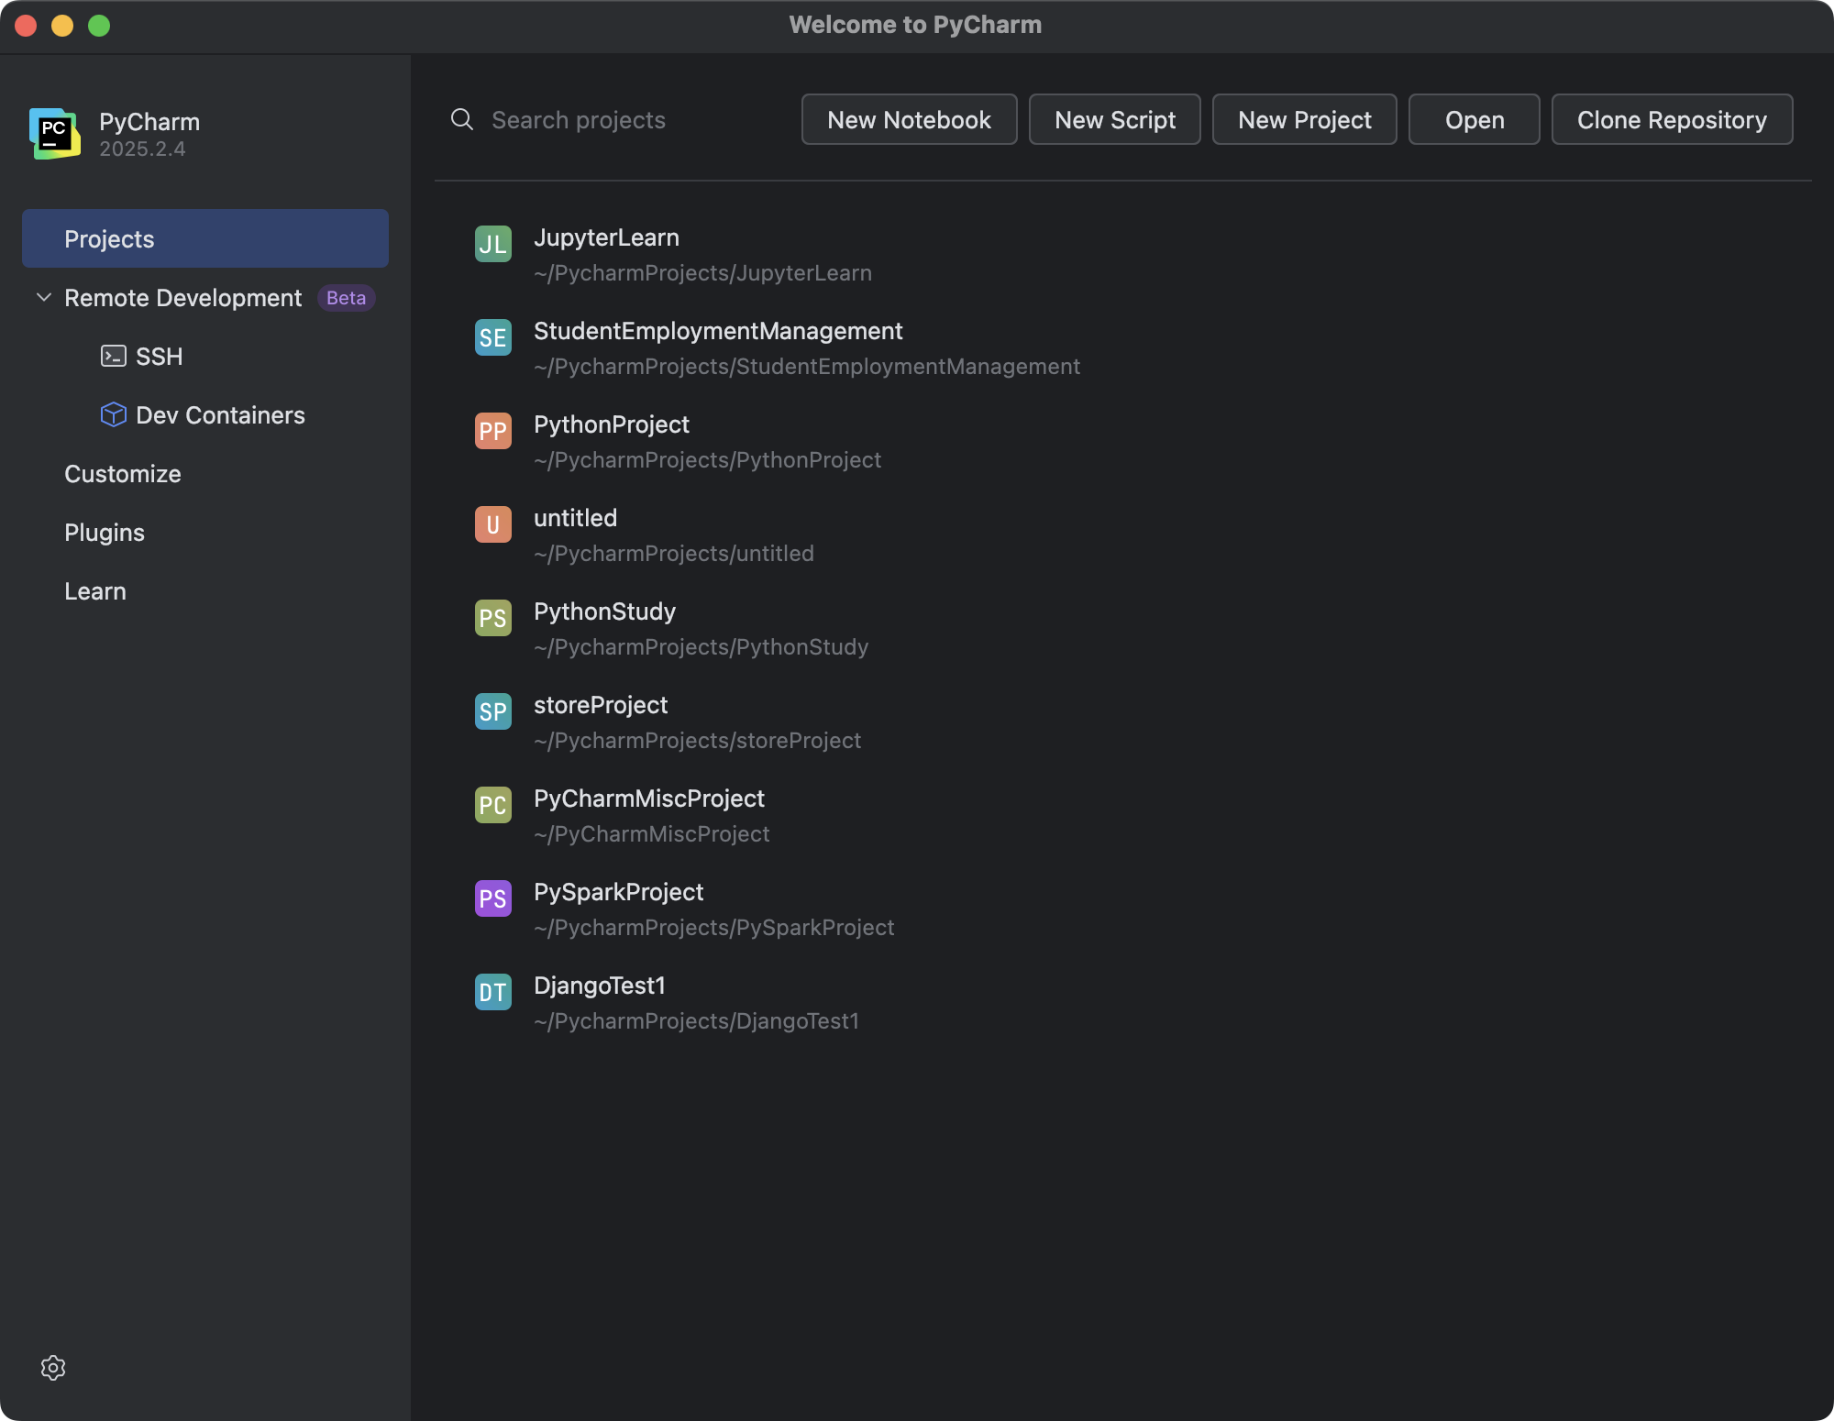

Pluginsをクリックした後、Markplaceに入ります。

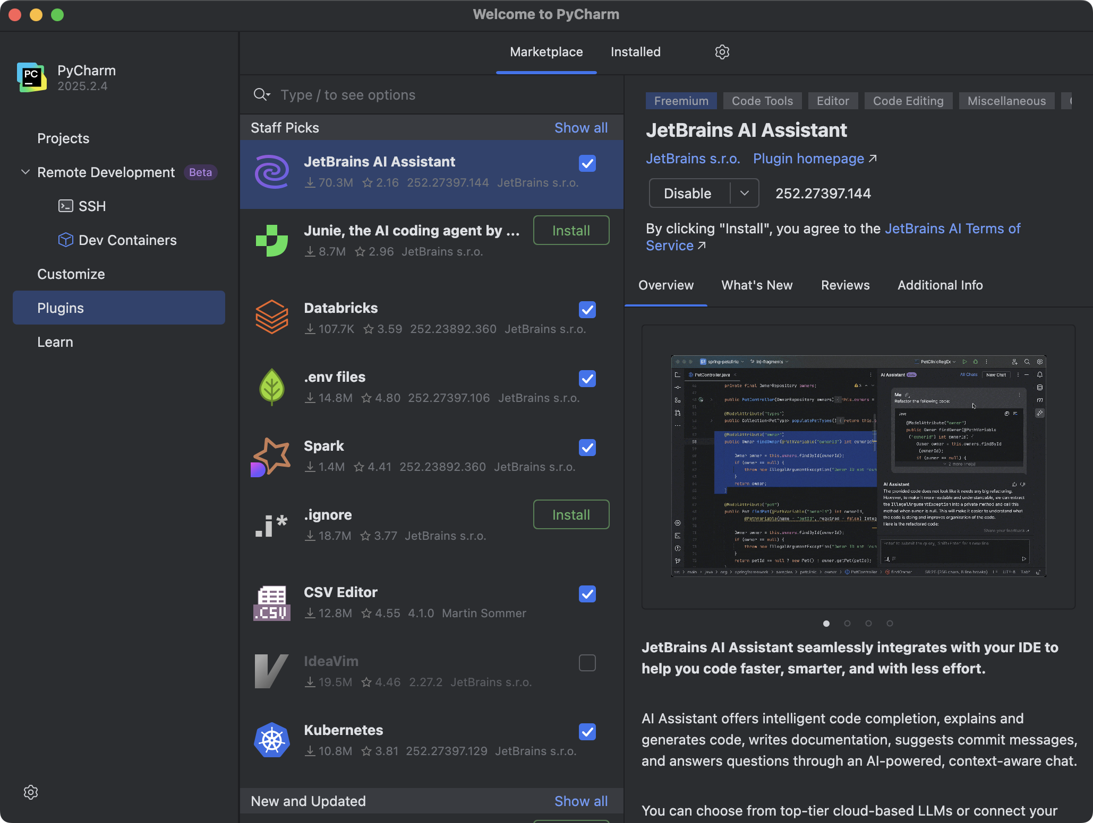

「Django」と入力して対応するプラグインをダウンロードします。

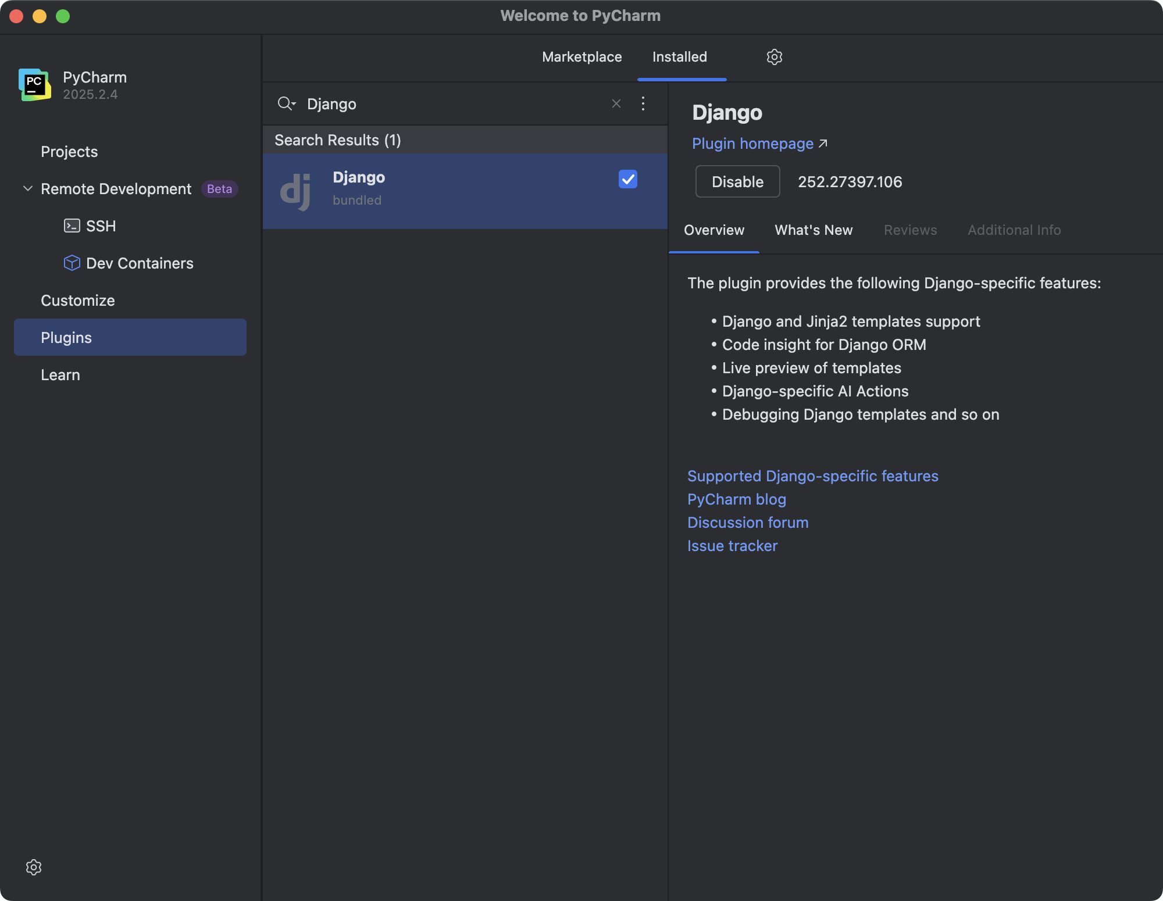

Projectsをクリックした後、初期画面に戻ります。

フレームワーク構築
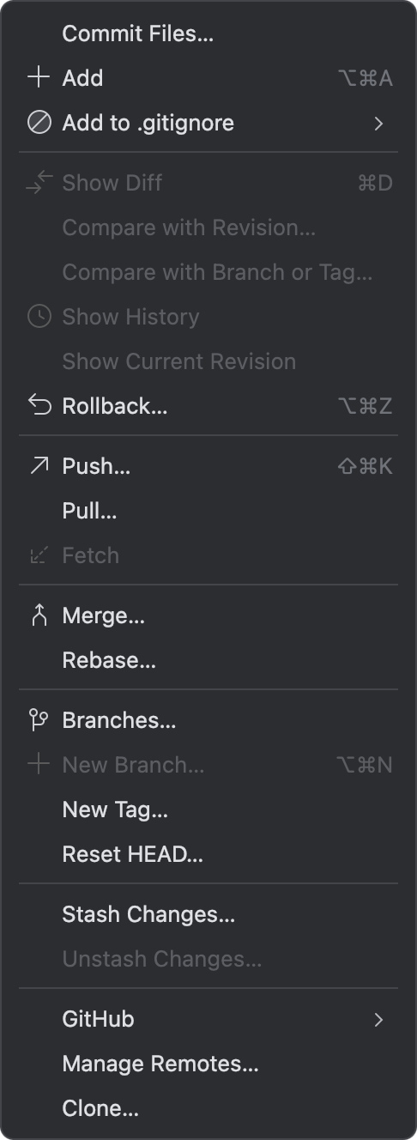
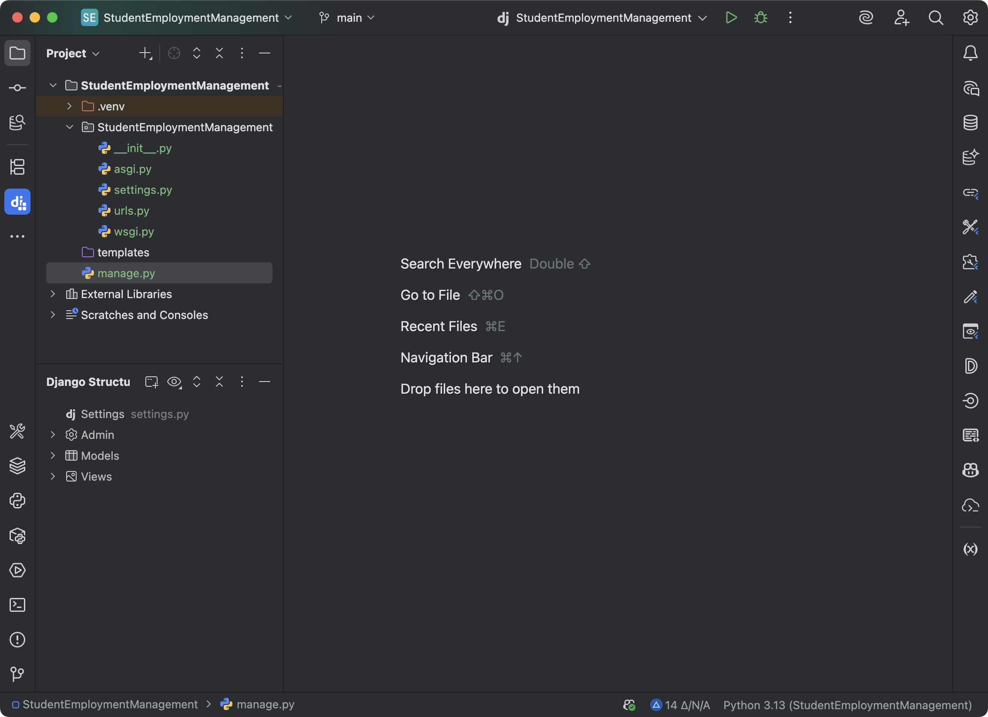
New Projectをクリックした後、新規プロジェクト作成します。

Djangoフレームワークを選択し、 プロジェクト名を入力します。

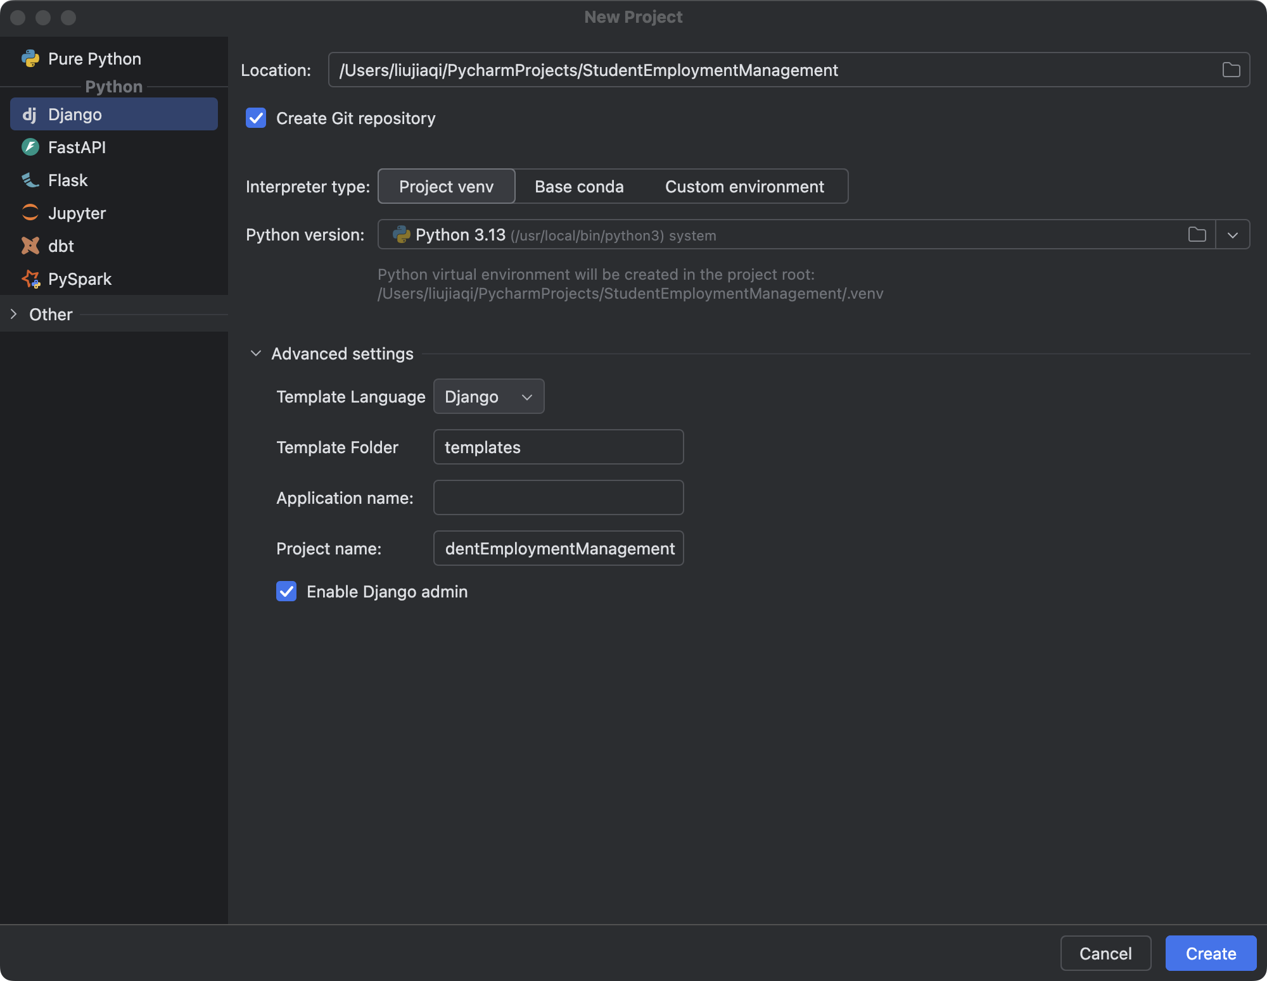

「Create」をクリックするとプロジェクトの初期画面に入ります。

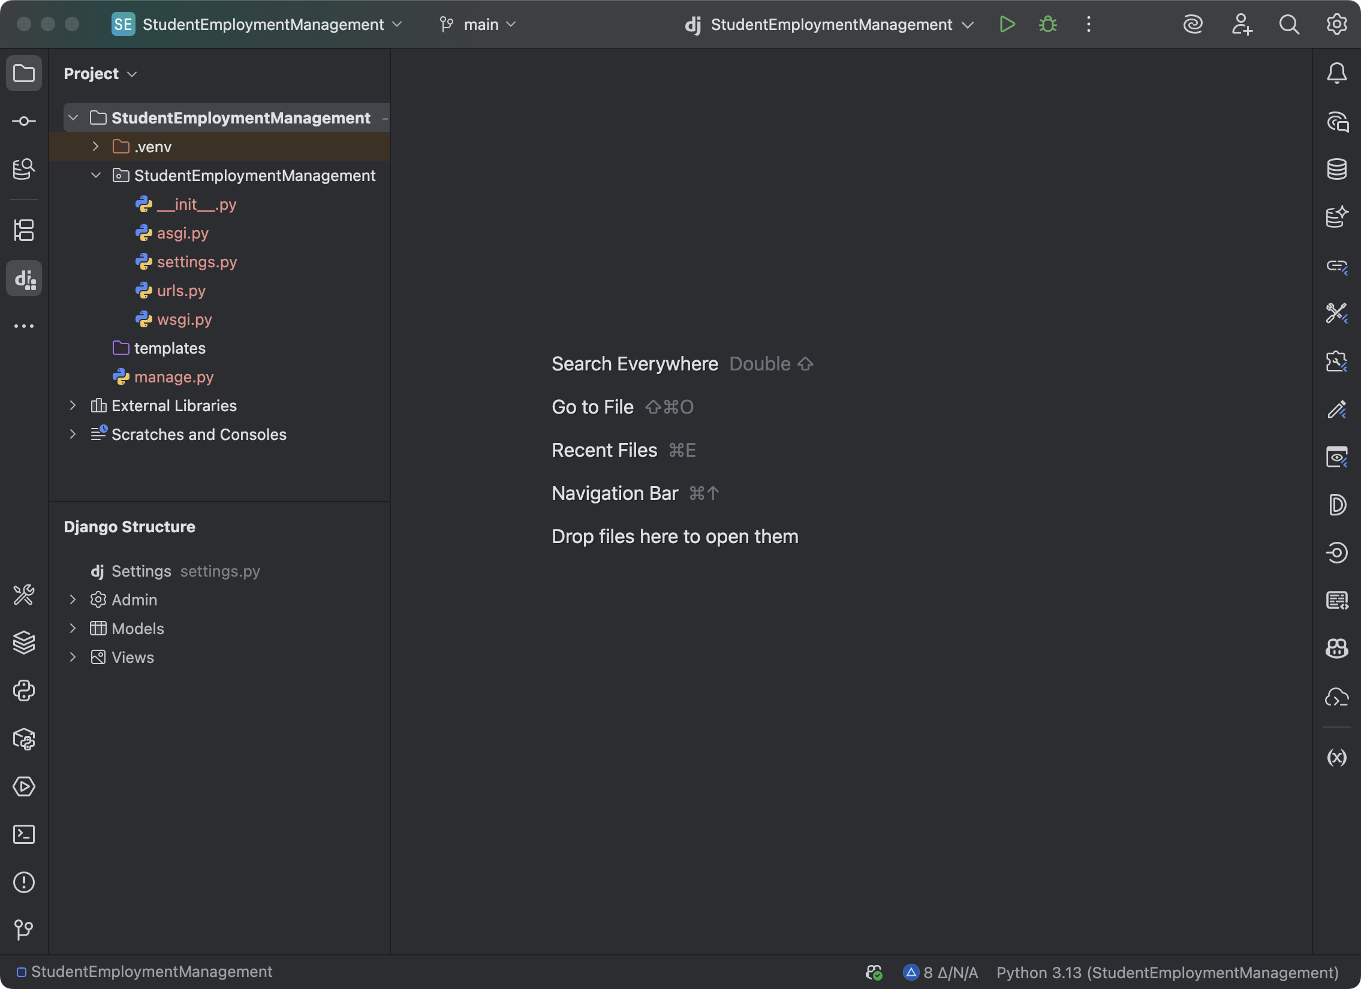
 | 選択項目

 | Gitは新しいファイルを自動的に追跡することはありません。
 | 手動で実行する必要があります。

 | 備考：追加しなくてもプロジェクトの実行には影響しません。

Gitの追加方法

追加するGitファイルを選択し、右クリックします。

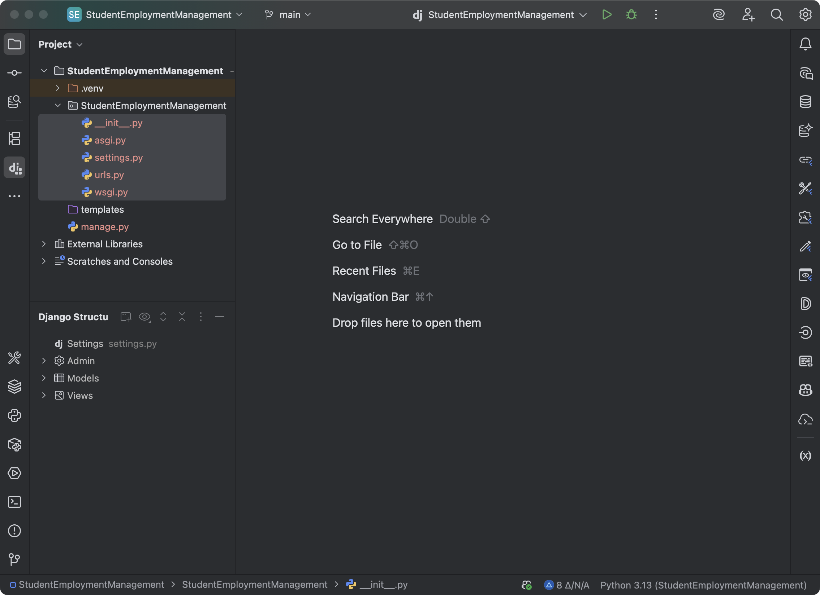

Addをクリックします。

新規アプリプロジェクト
アプリの構築

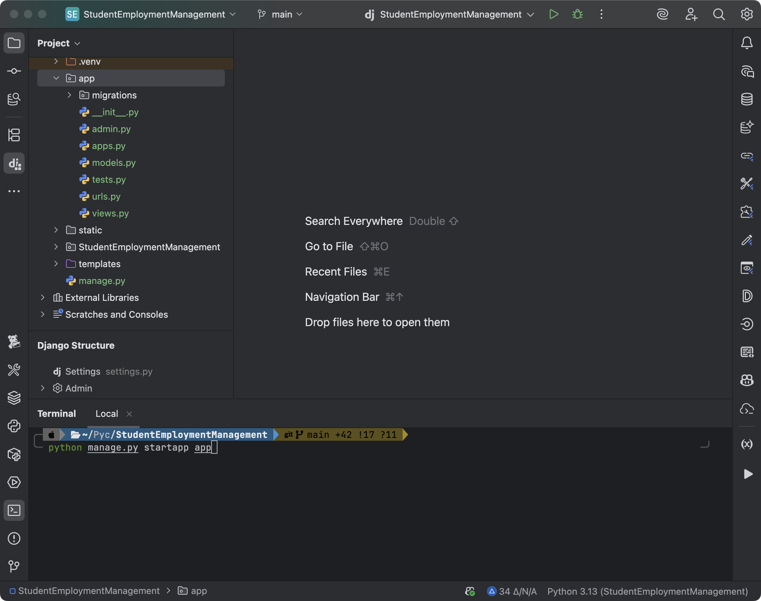

 | ターミナルを開き、以下のコードを入力します。

 | python manage.py startapp app

 | 備考：「app」はカスタムアプリ名

データベース接続
新規データベース作成

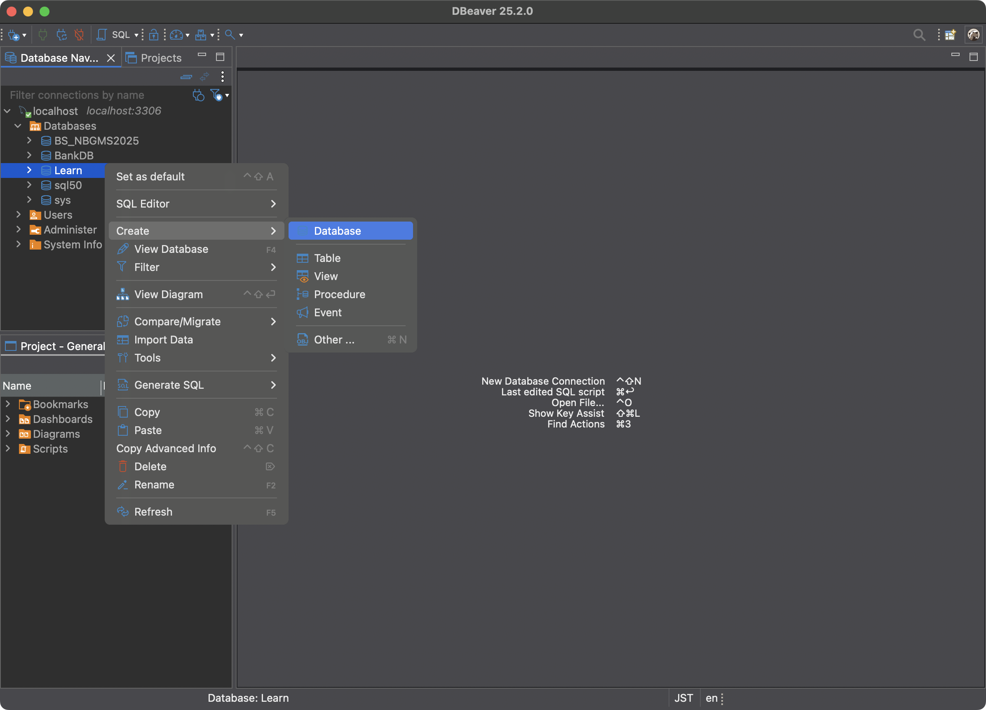

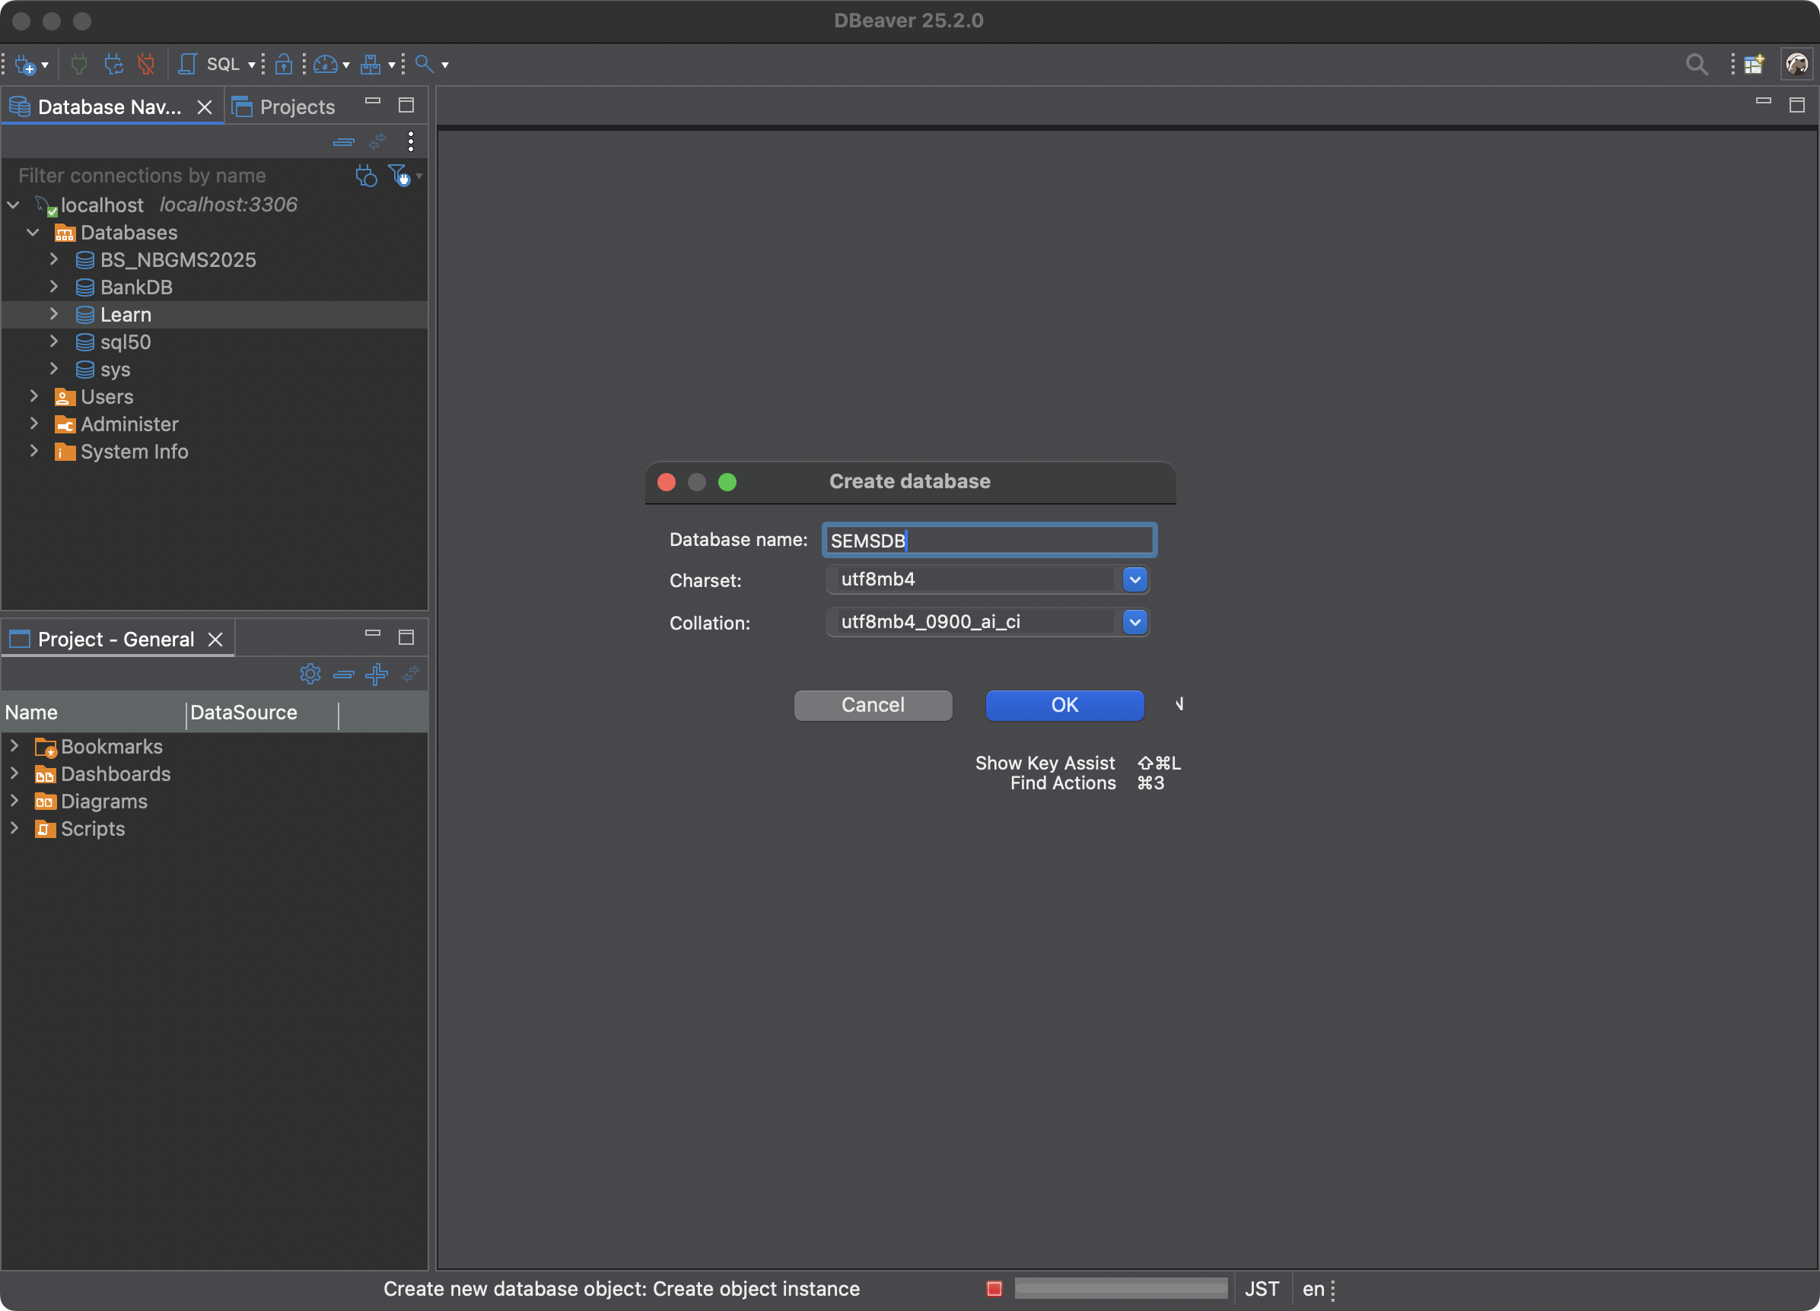

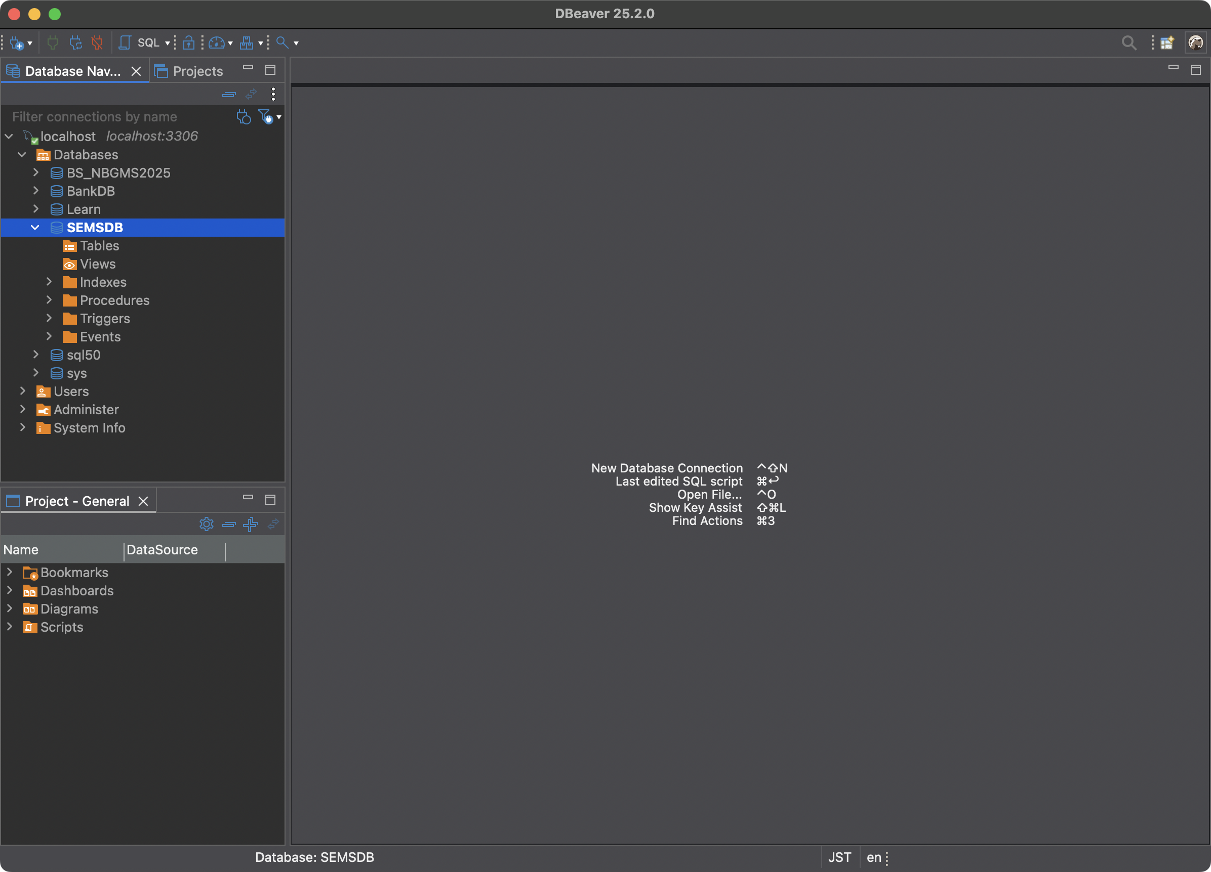

Djangoの設定

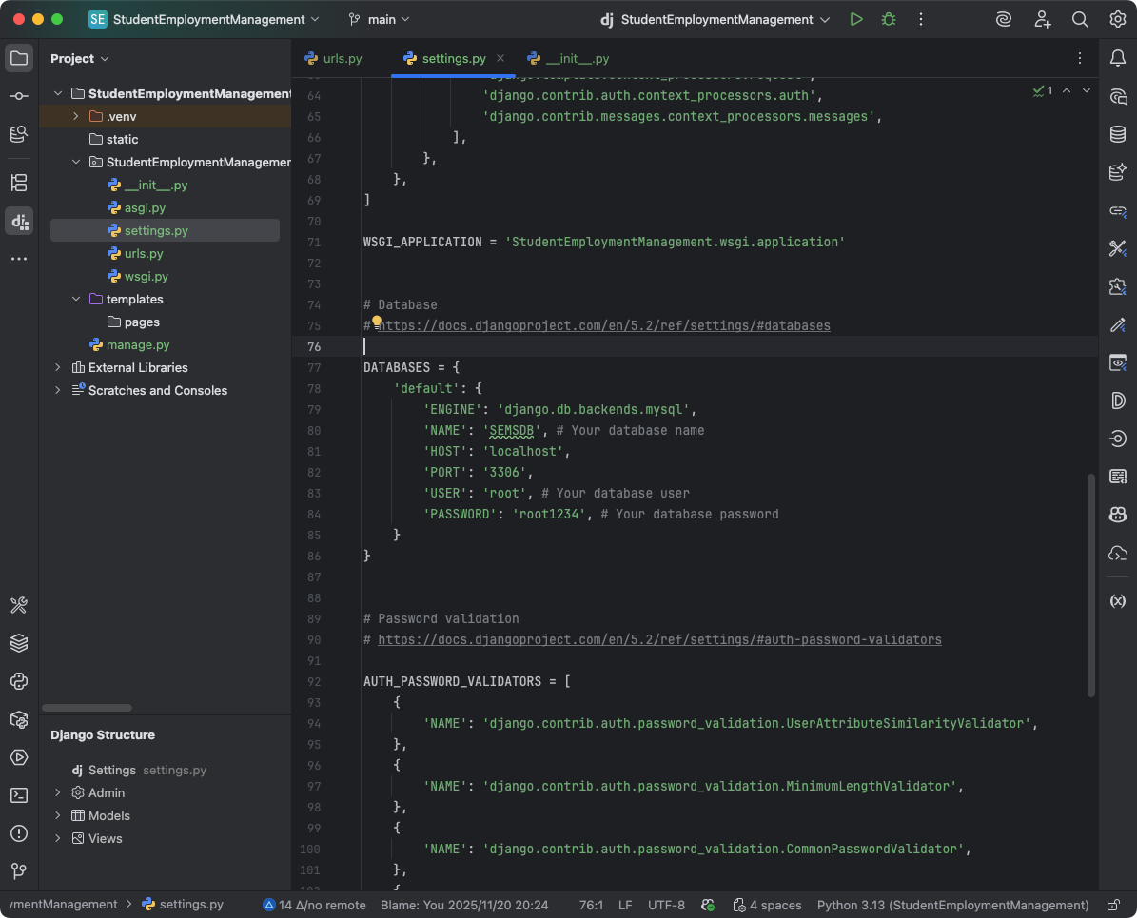

 | settings.pyの記入

 | DATABASES = {
 | 'default': {
 | 'ENGINE': 'django.db.backends.mysql',
 | 'NAME': 'SEMSDB', # Your database name
 | 'HOST': 'localhost',
 | 'PORT': '3306',
 | 'USER': 'root', # Your database user
 | 'PASSWORD': 'root1234', # Your database password
 | }
 | }

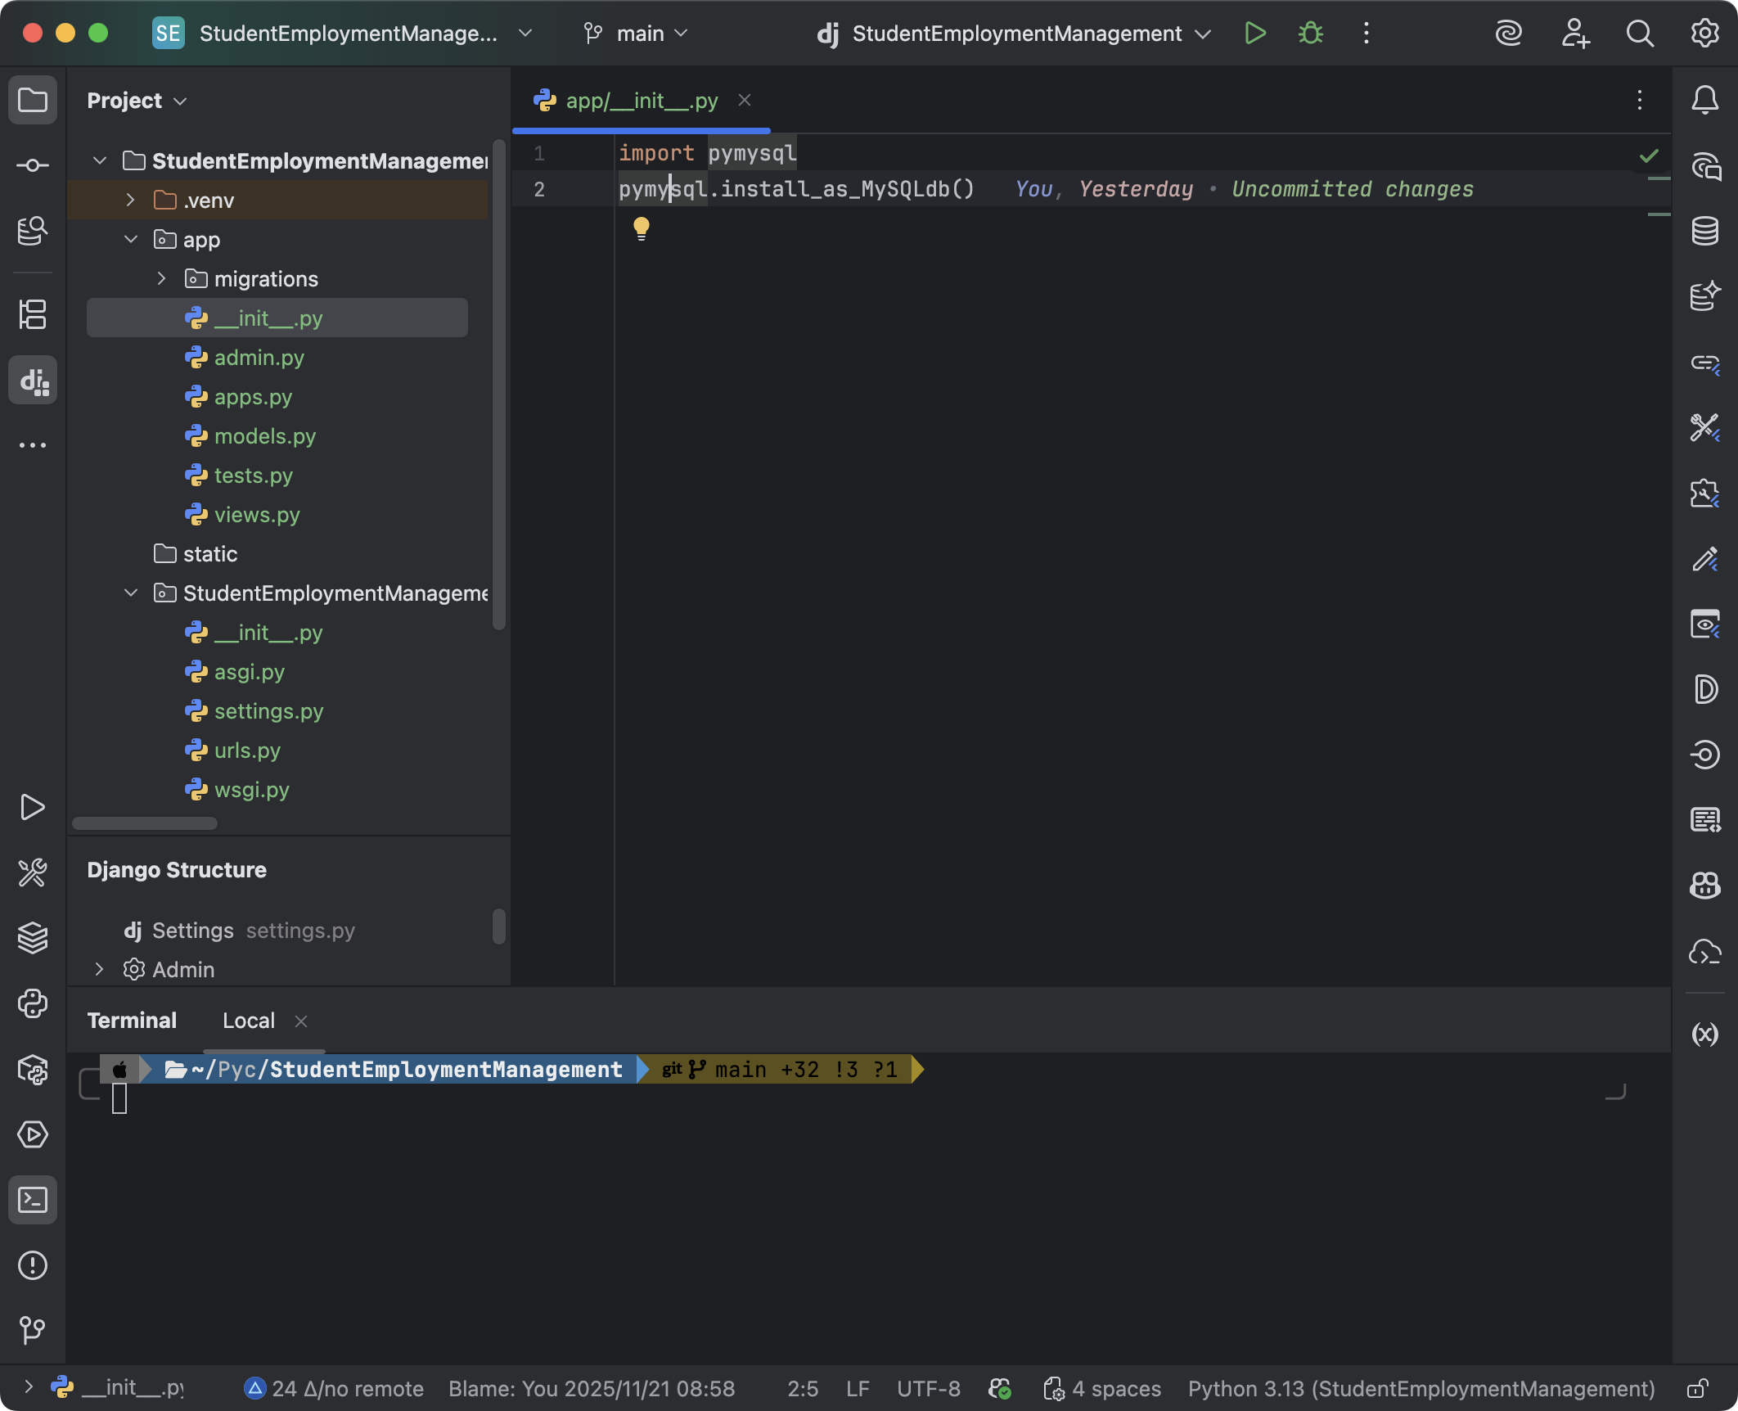

 | __init__.pyの記入

 | import pymysql
 | pymysql.install_as_MySQLdb()

テスト用データの作成

INSERT INTO students (name, birthday, skill, status, delete_flag) VALUES
('Alice', '2000-01-10', 'Python, Vue', 1, 0),
('Bob', '1999-03-15', 'Java, MySQL', 0, 0),
('Charlie', '2001-07-21', 'JavaScript, React', 2, 0),
('David', '2000-11-02', 'Python, Figma', 1, 0),
('Emma', '1998-05-30', 'Data Analysis, SQL', 0, 0),
('Frank', '1999-08-12', 'Python, Django', 1, 0),
('Grace', '2001-02-19', 'AWS, Databricks', 2, 0),
('Hannah', '2000-06-07', 'PHP, Laravel', 0, 0),
('Julia', '2001-03-14', 'Machine Learning', 2, 0),
('Kevin', '1998-09-03', 'React, Node.js', 1, 0),
('Lily', '1999-01-22', 'Vue, TypeScript', 0, 0),
('Mike', '2000-04-09', 'Network Security', 1, 0),
('Oscar', '1999-10-05', 'C++, Qt', 0, 0),
('Robert', '2001-09-17', 'Java, MySQL', 0, 0),
('Tom', '2000-03-08', 'Ruby on Rails', 2, 0);

モデルの作成
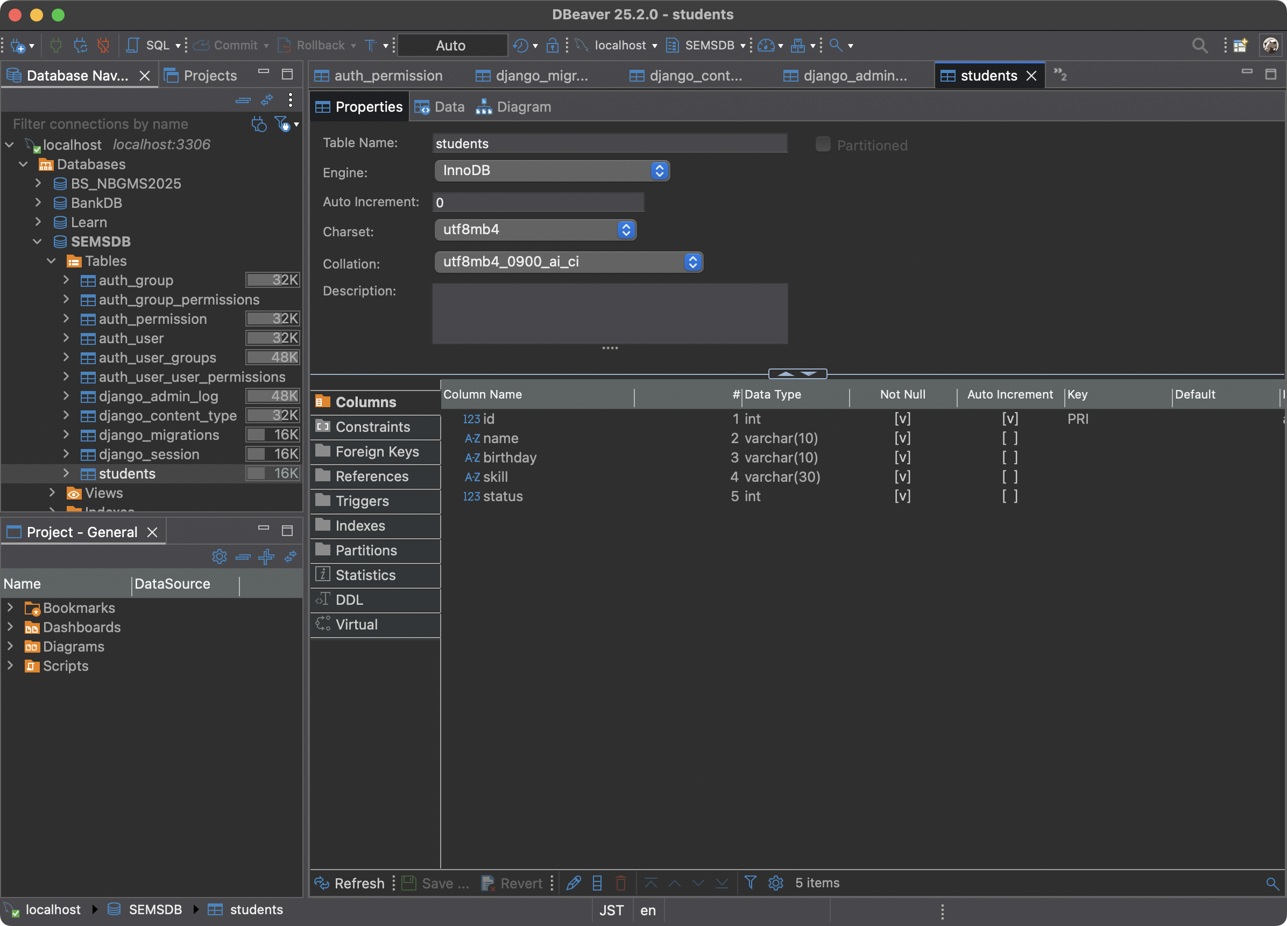
models.pyを開きます。

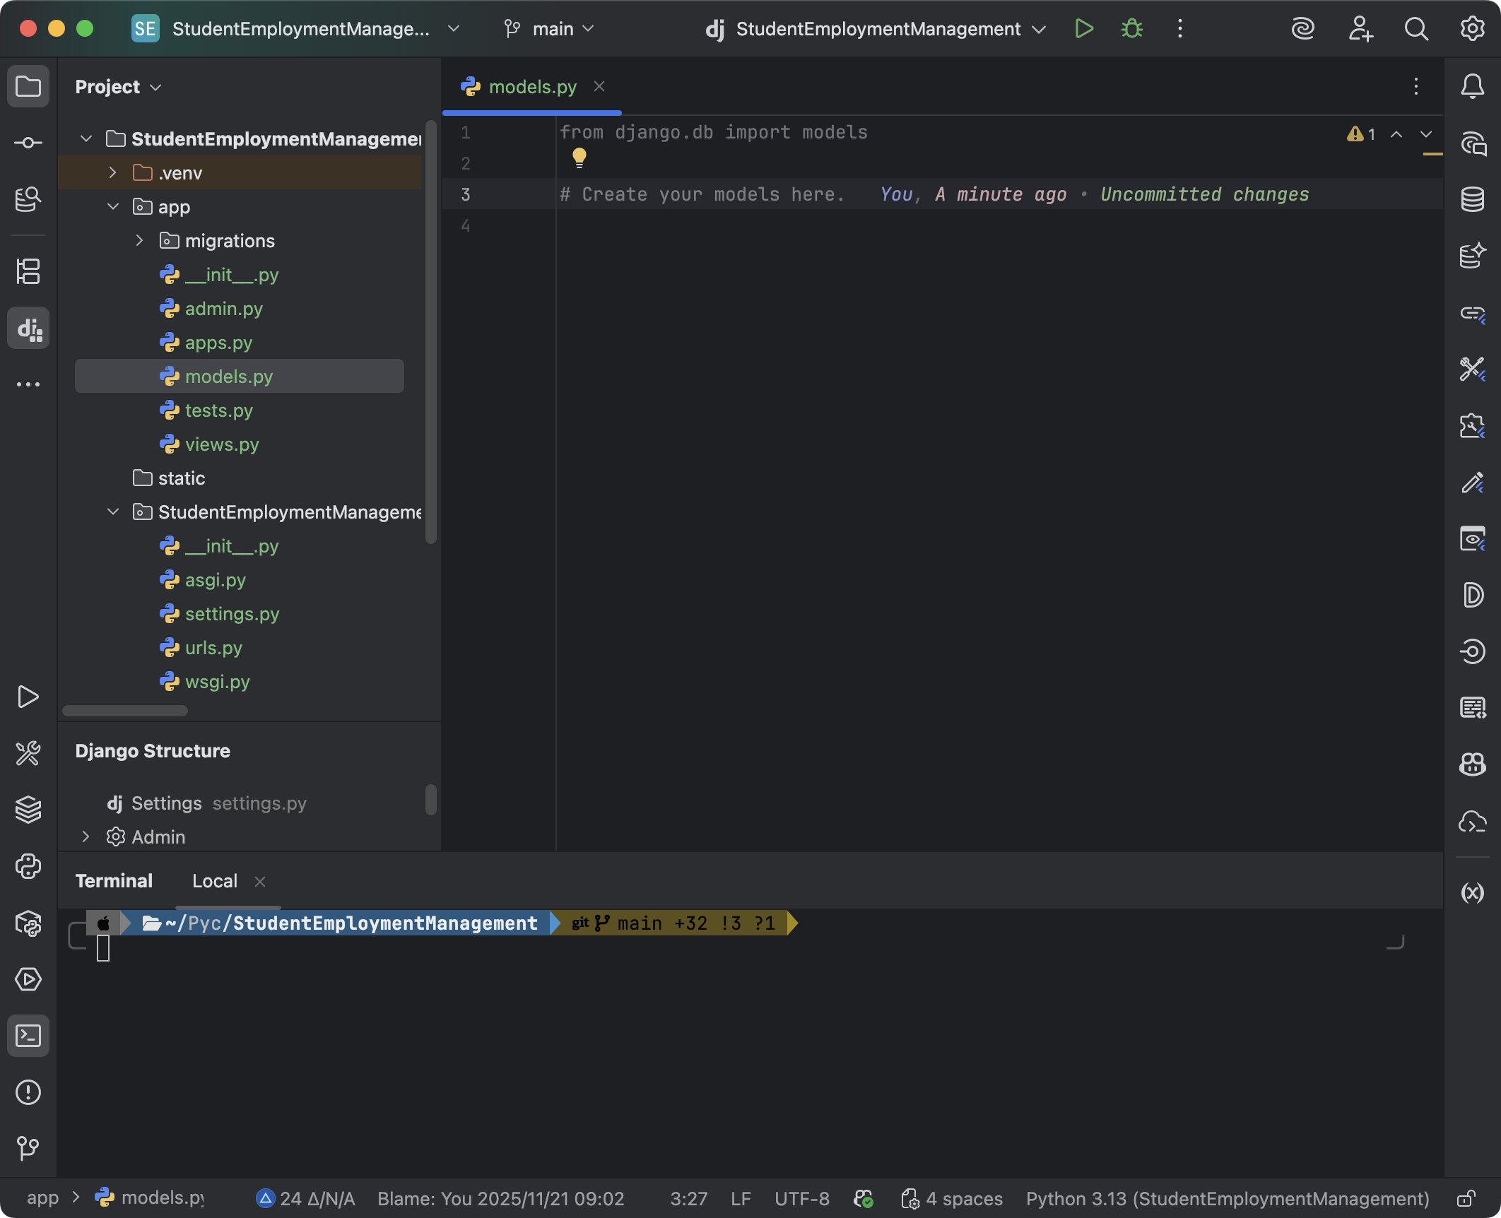

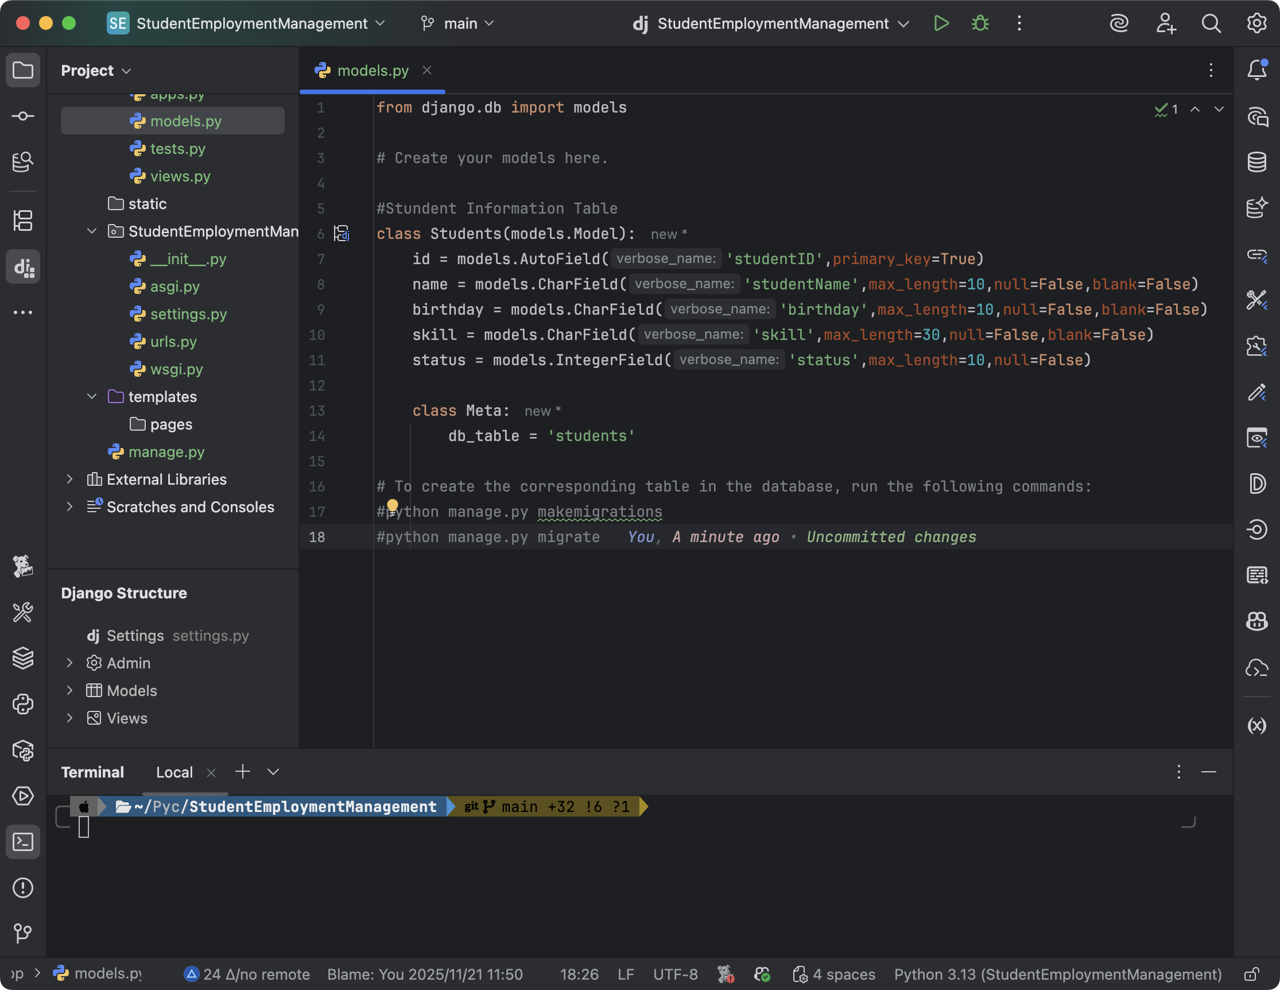

 | models.pyの記入

 | #Stundent Information Table
 | class Students(models.Model):
 | id = models.AutoField('studentID',primary_key=True)
 | name = models.CharField('studentName',max_length=10,null=False,blank=False)
 | birthday = models.CharField('birthday',max_length=10,null=False,blank=False)
 | skill = models.CharField('skill',max_length=30,null=False,blank=False)
 | status = models.IntegerField('status',null=False)
 | delete_flag = models.IntegerField('deleteFlag',default=0)

 | class Meta:
 | db_table = 'students'

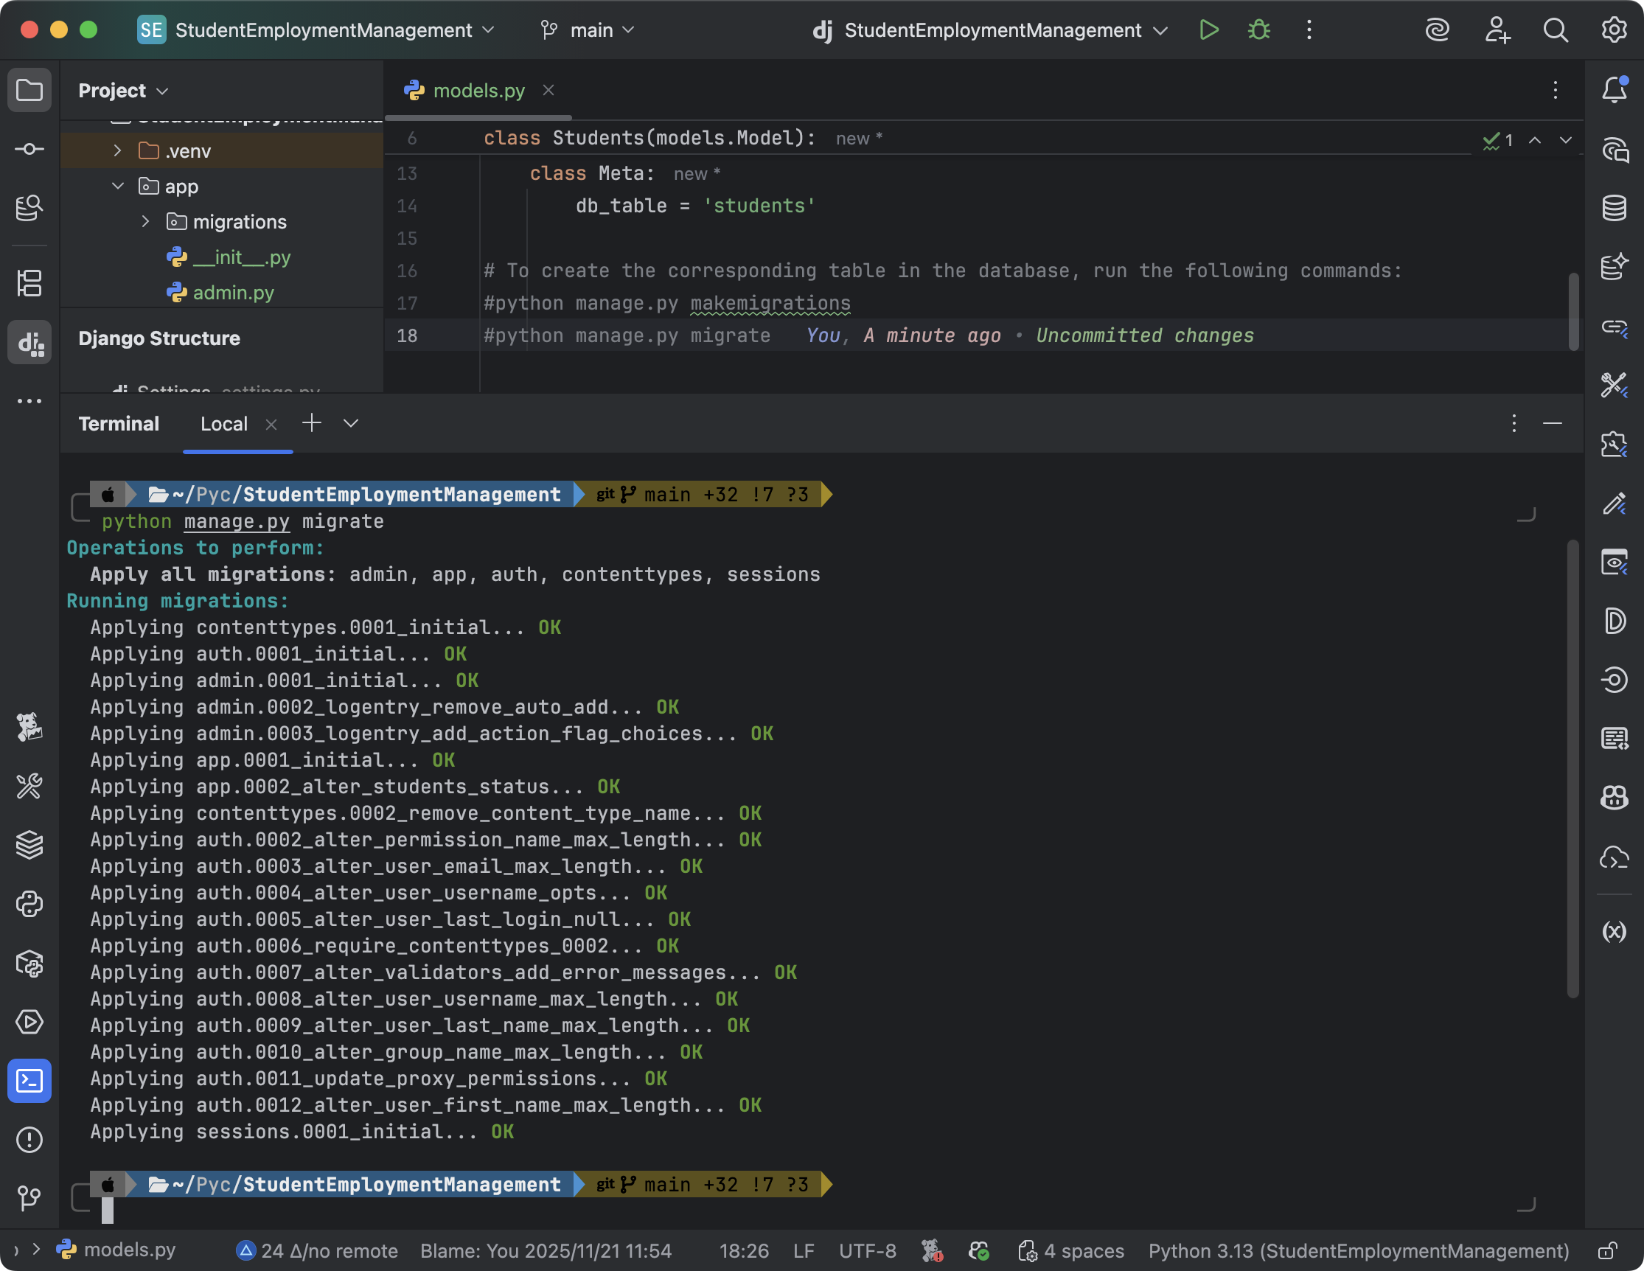

 | ターミナルを開き、以下のコードを入力します。

 | #python manage.py makemigrations
 | #python manage.py migrate

データベーステーブルの確認

画面の作成
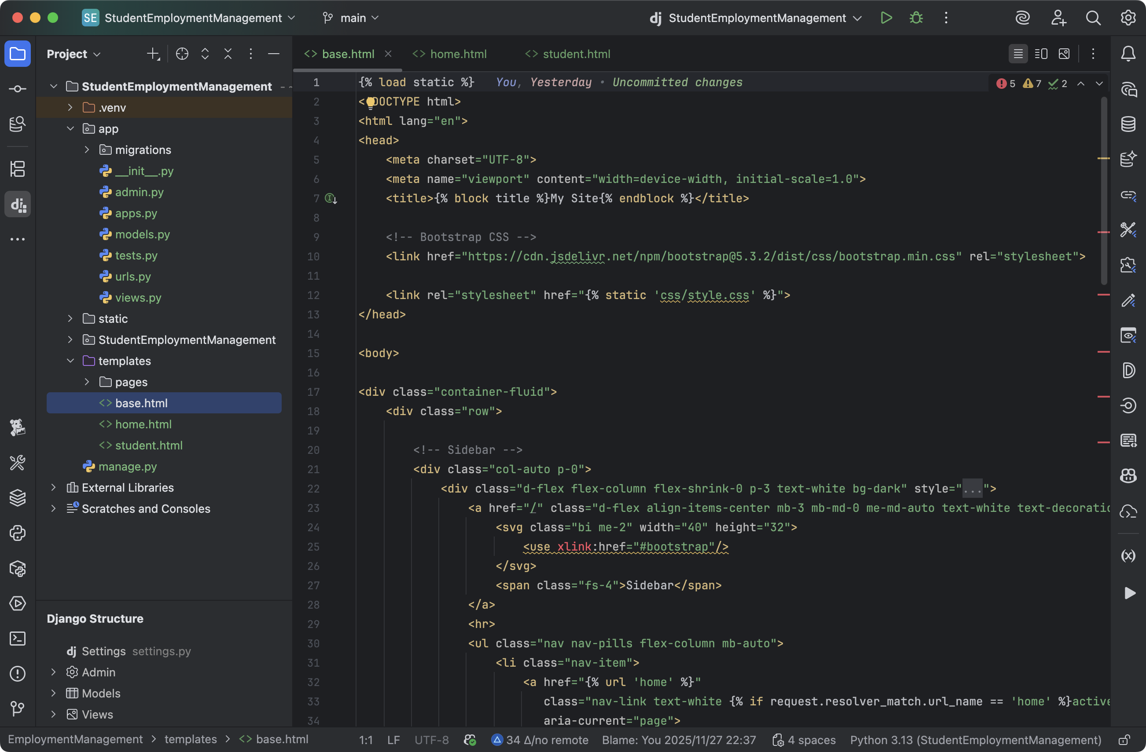
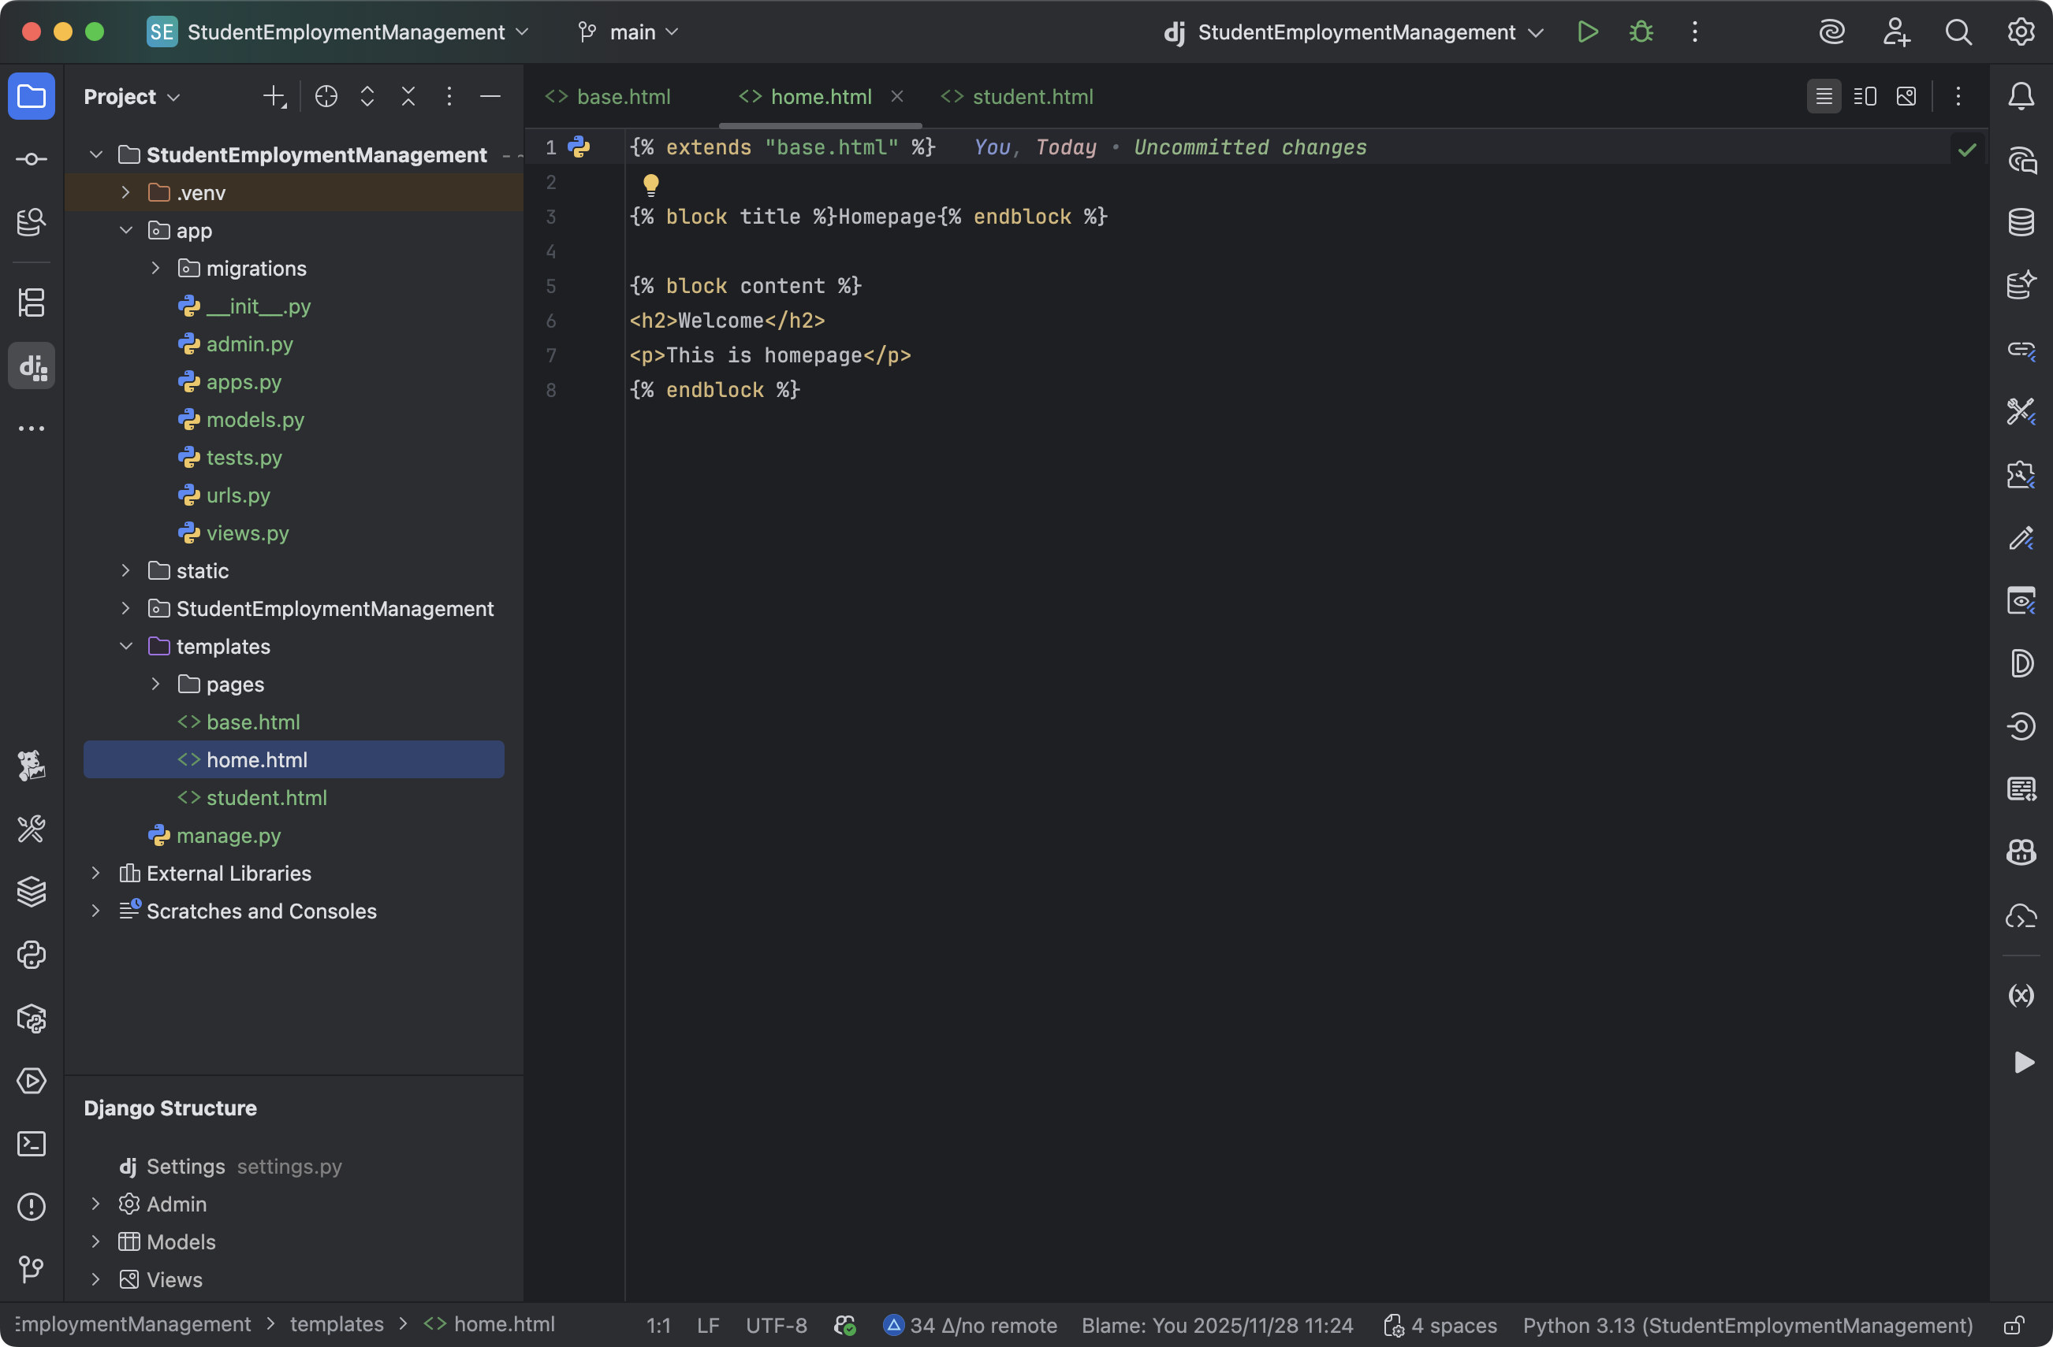
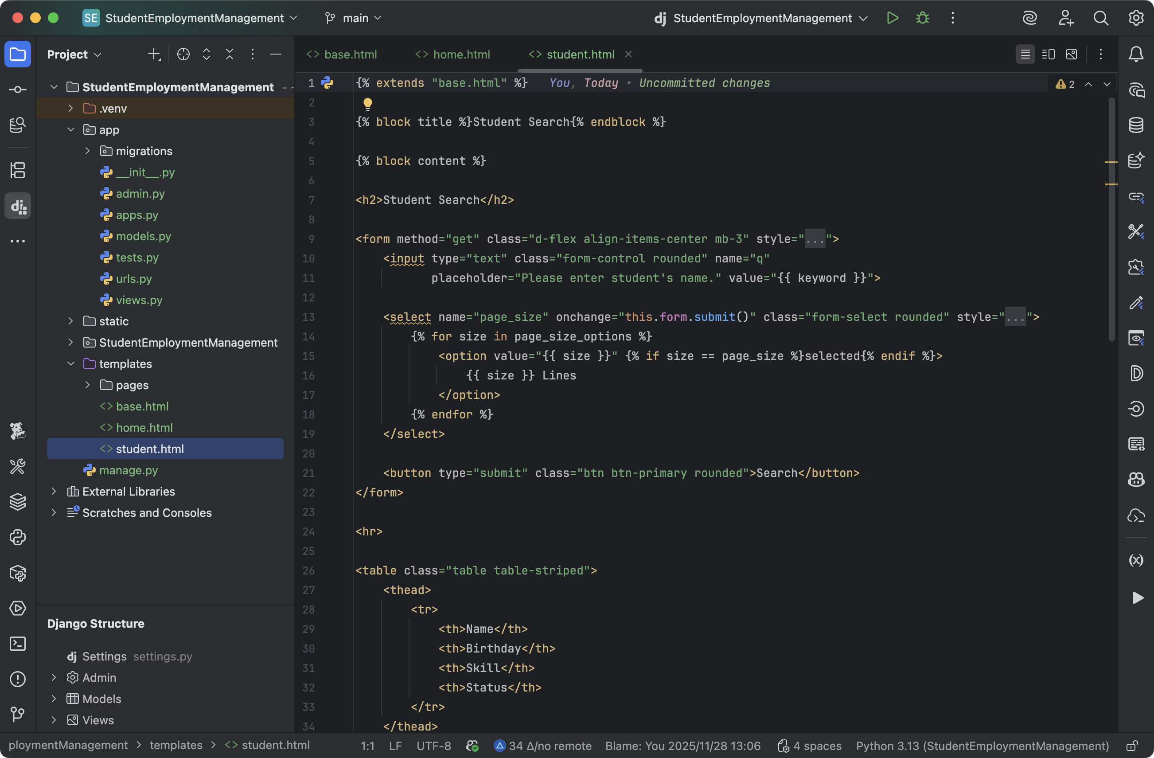
画面数：３個
使用技術：Djangoテンプレート、Bootstrap5.3

Djangoの画面は継承によって再利用できます。
ページの詳細なコードは対応するtxtドキュメントを参照します。

アプリケーションの運行
補足の設定
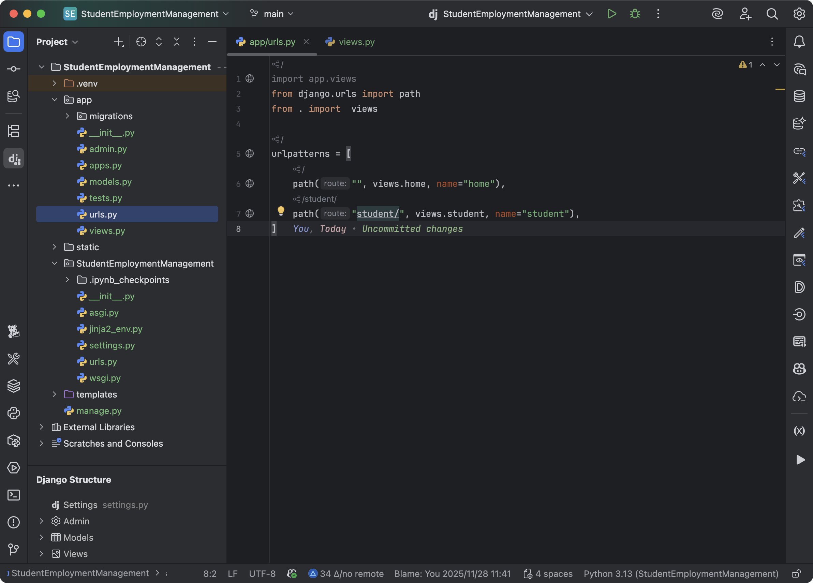

 | app/urls.pyの記入

 | from django.urls import path
 | from . import views

 | urlpatterns = [
 | path("", views.home, name="home"),
 | path("student/", views.student, name="student"),
 | ]

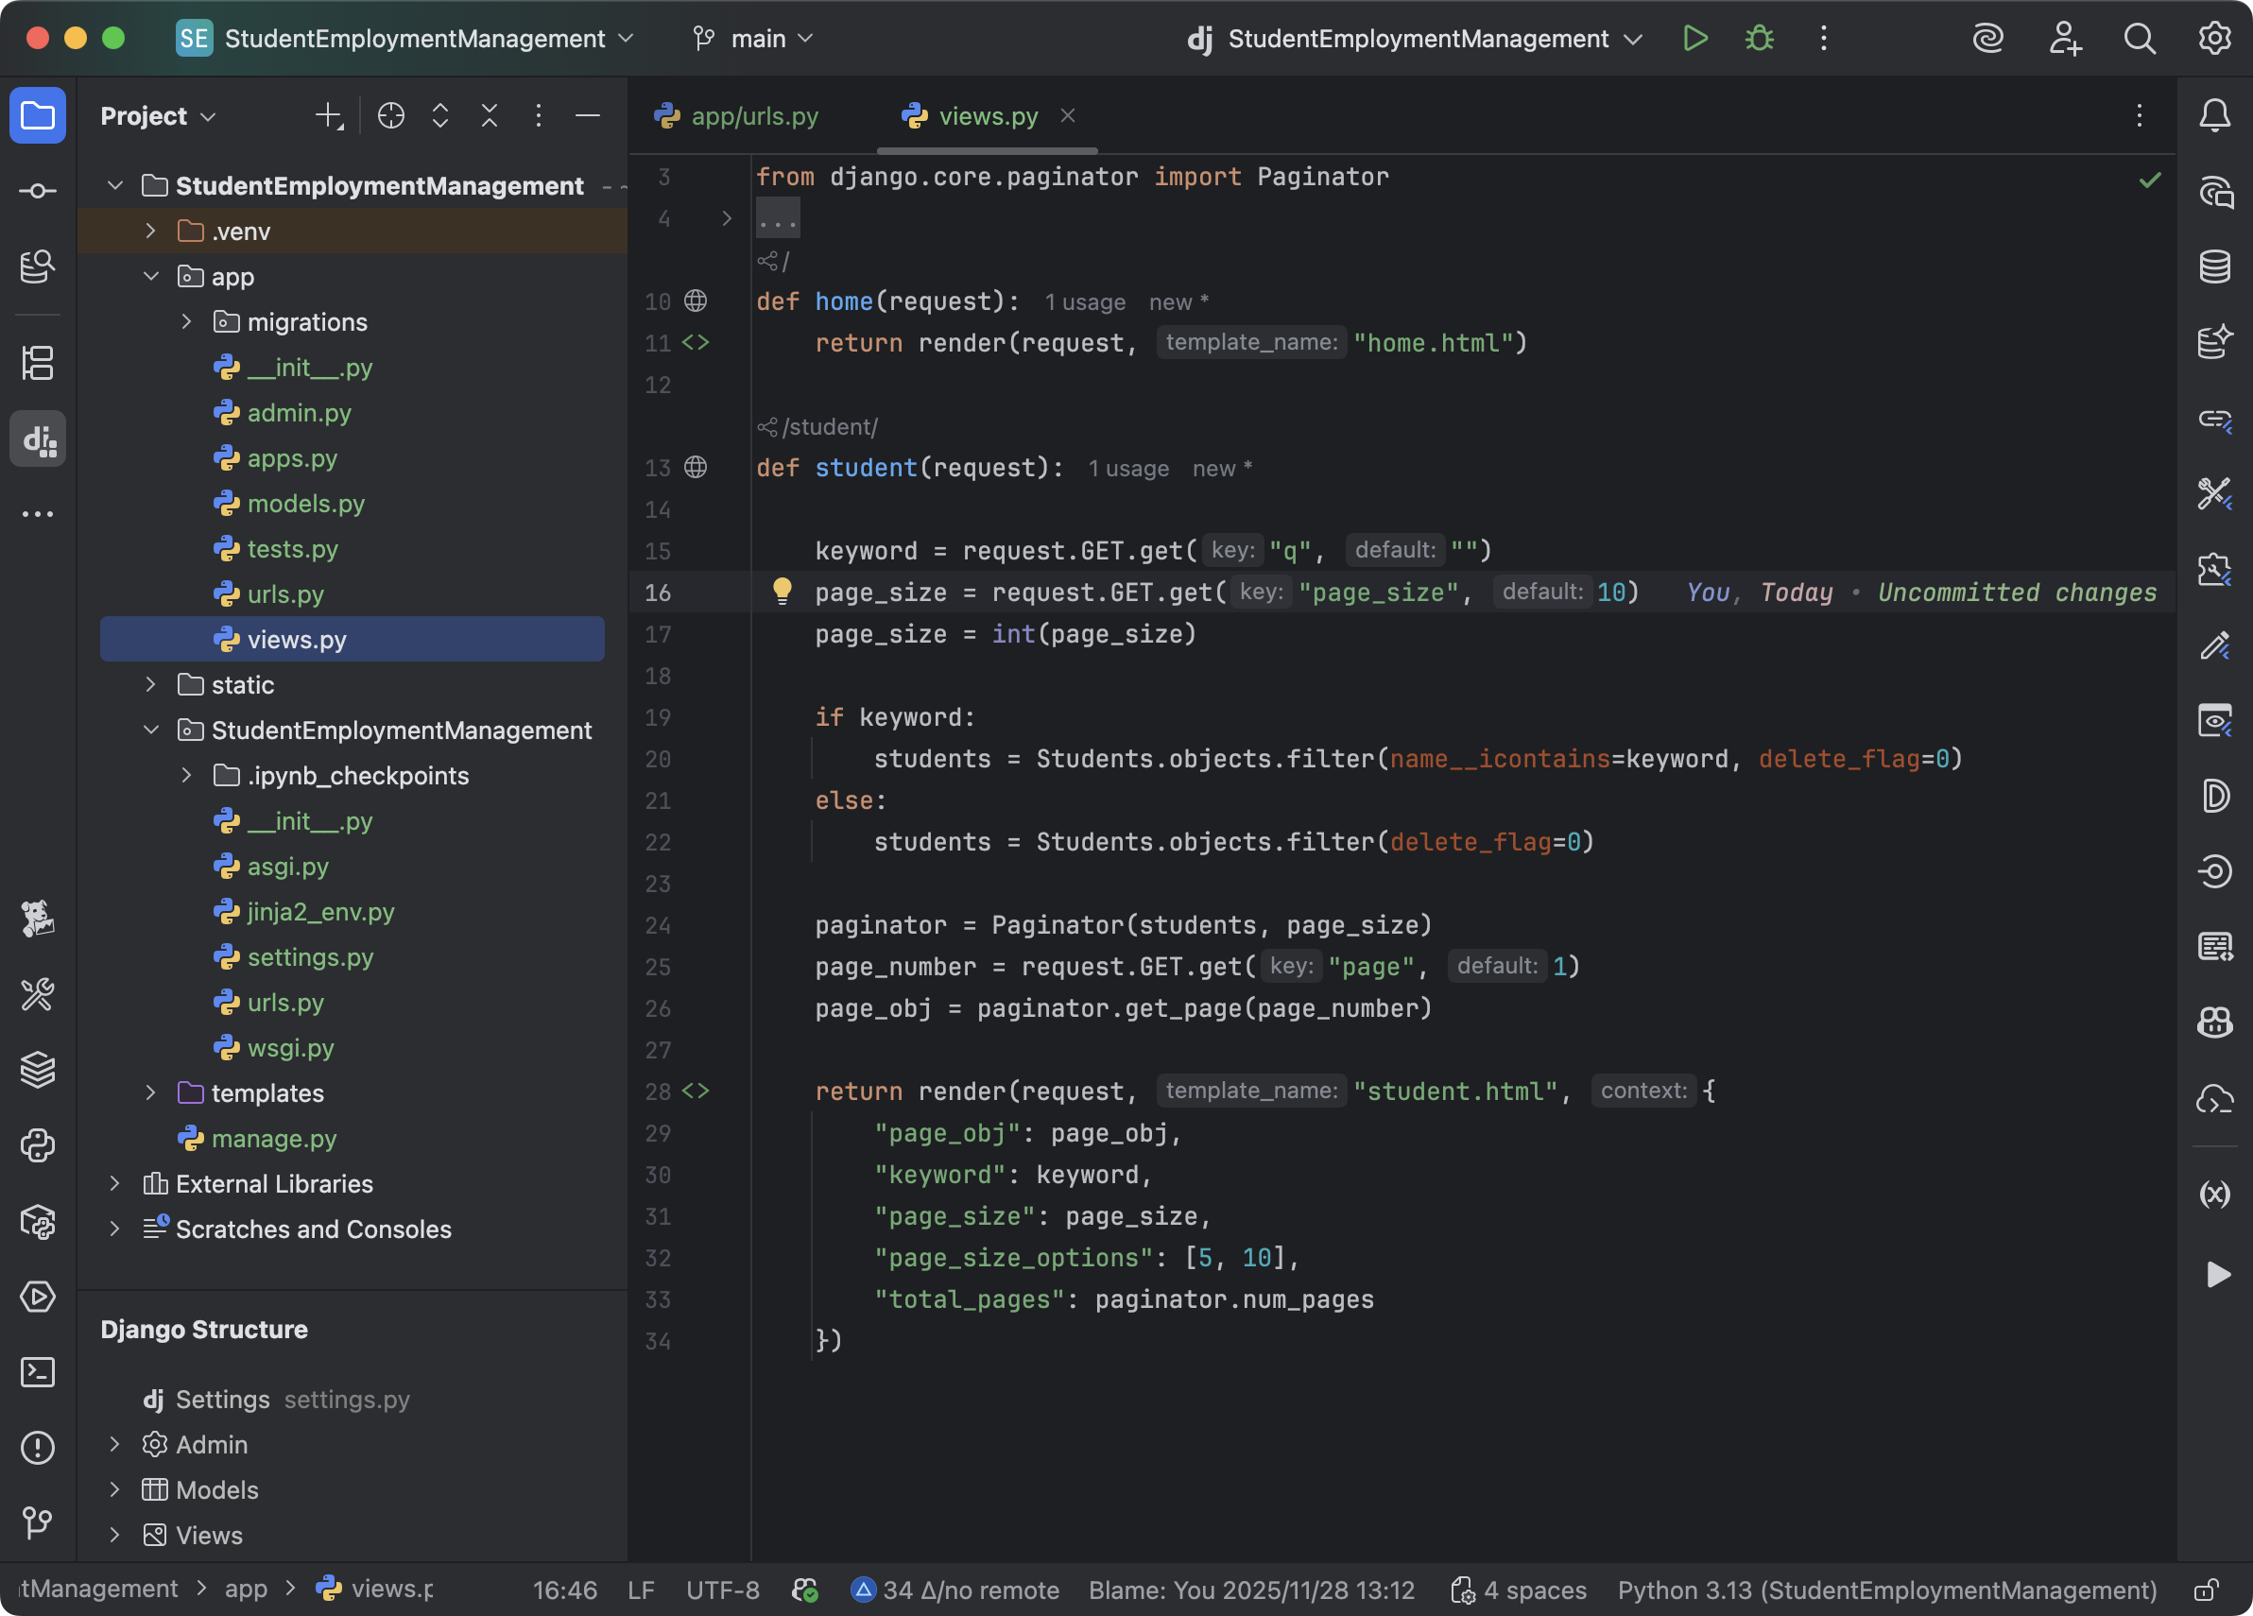
 | app/views.pyの記入

 | def home(request):
 | return render(request, "home.html")

 | def student(request):

 | keyword = request.GET.get("q", "")
 | page_size = request.GET.get("page_size", 10)
 | page_size = int(page_size)

 | if keyword:
 | students = Students.objects.filter(name__icontains=keyword, delete_flag=0)
 | else:
 | students = Students.objects.filter(delete_flag=0)

 | paginator = Paginator(students, page_size)
 | page_number = request.GET.get("page", 1)
 | page_obj = paginator.get_page(page_number)

 | return render(request, "student.html", {
 | "page_obj": page_obj,
 | "keyword": keyword,
 | "page_size": page_size,
 | "page_size_options": [5, 10],
 | "total_pages": paginator.num_pages
 | })

最終的な効果

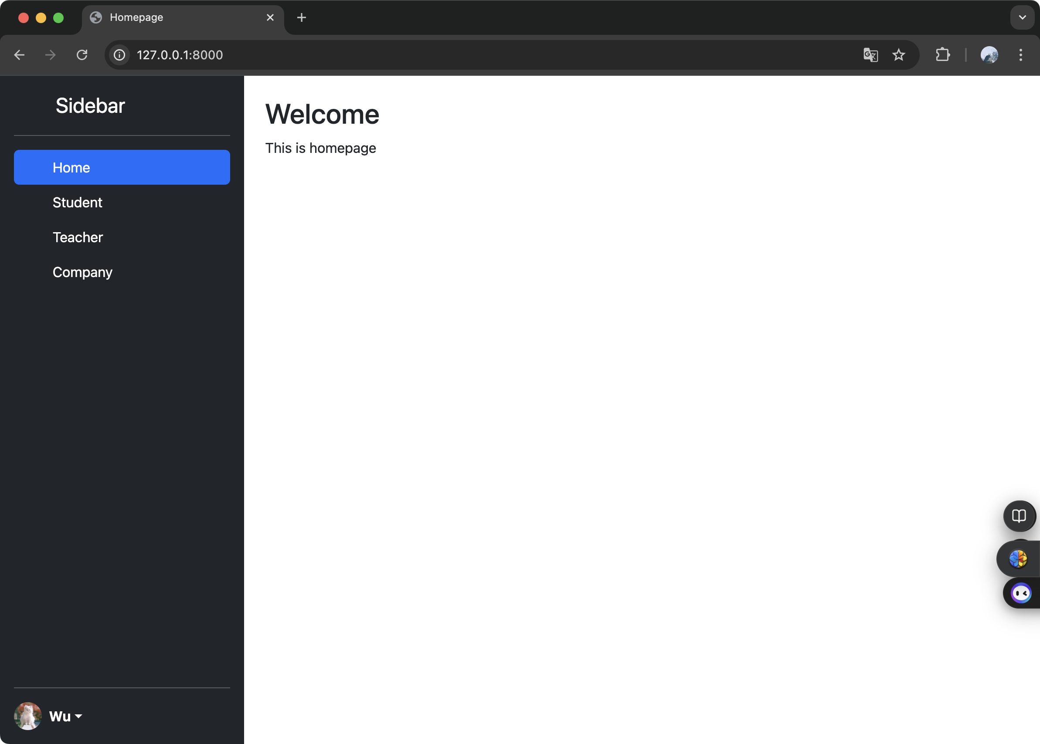
 | 初期画面の表示

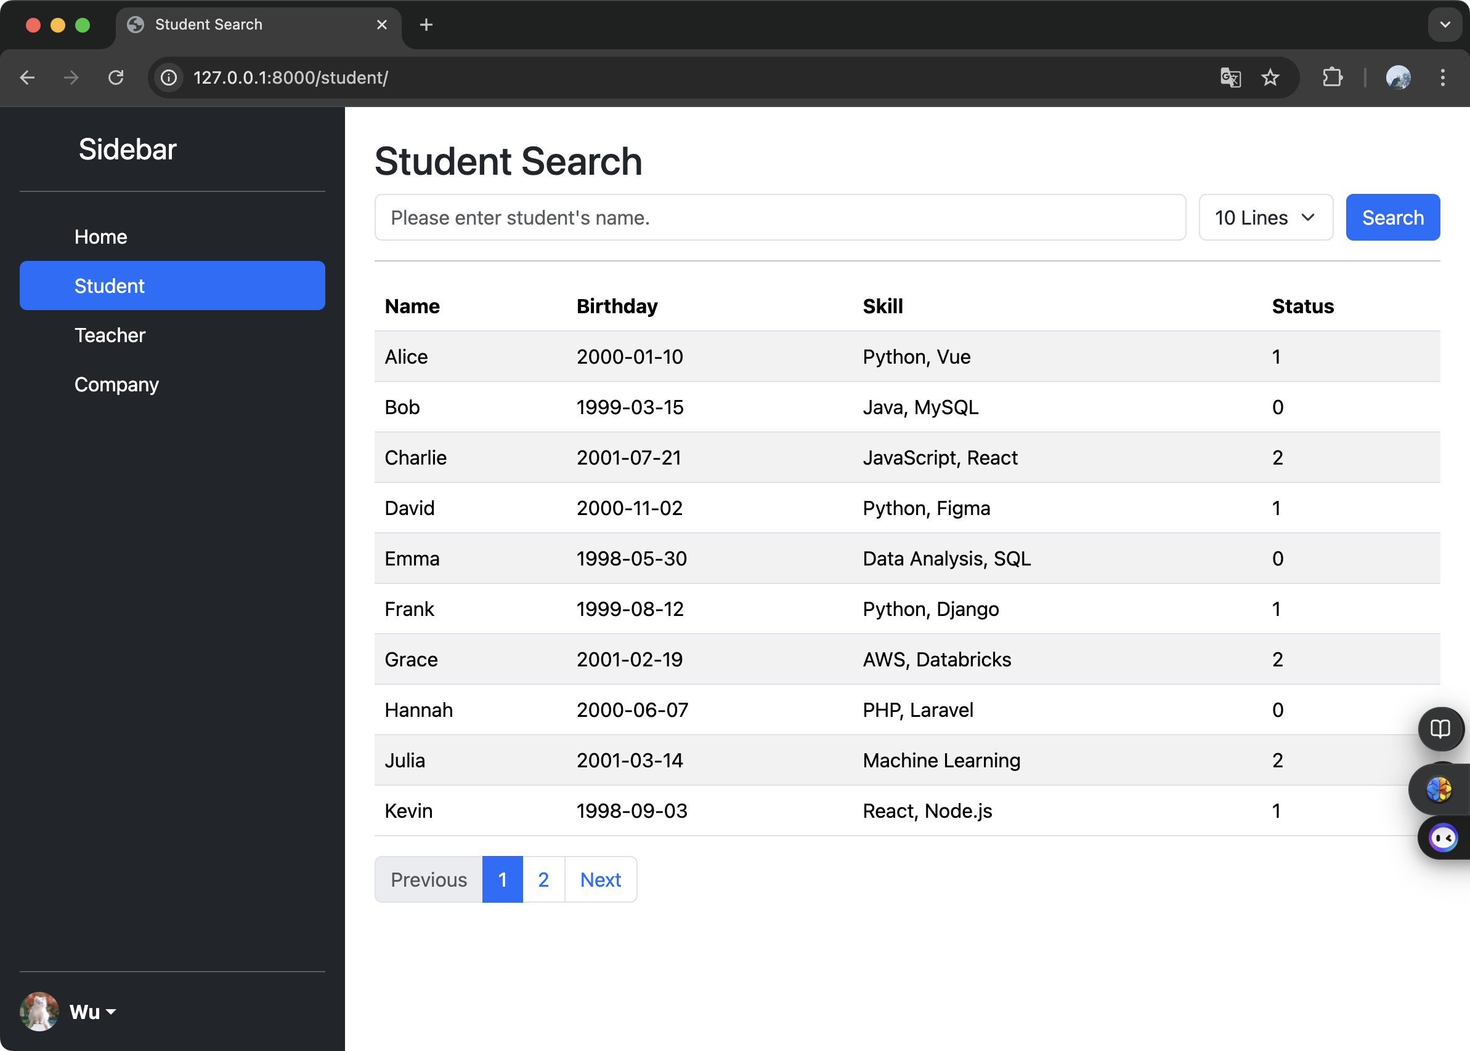
 | 学生一覧画面

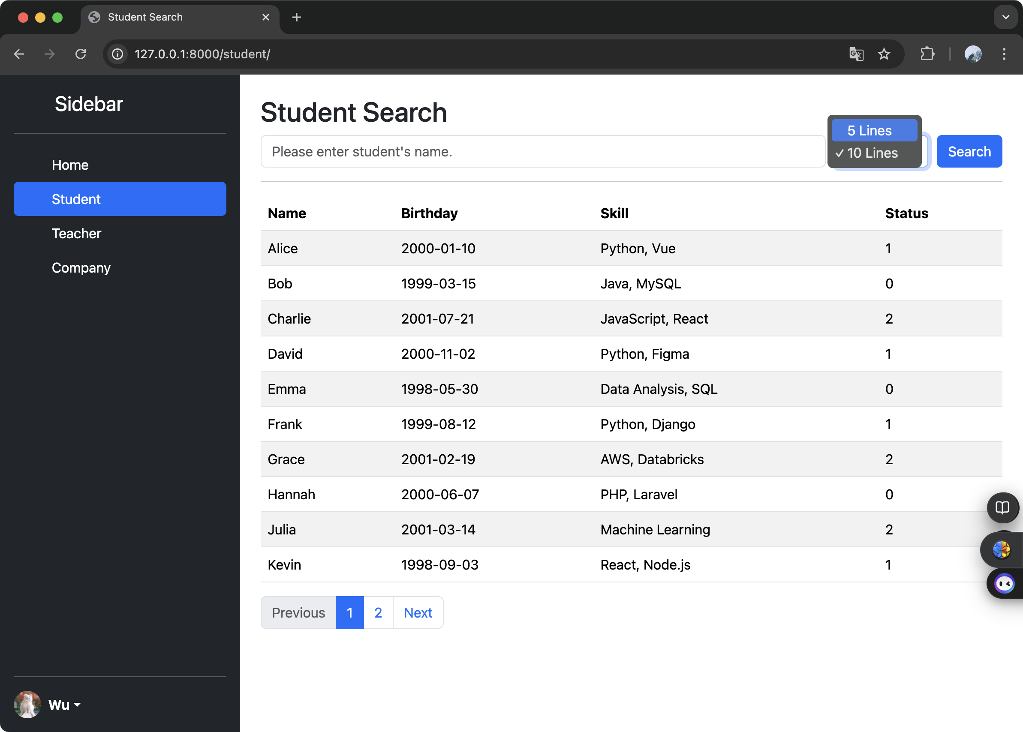
 | ページ分割機能

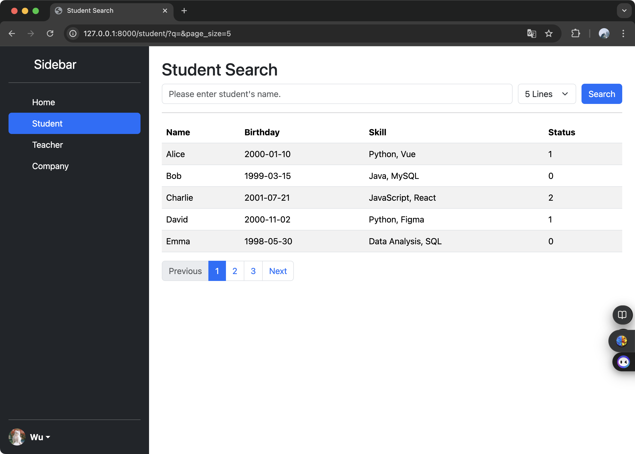

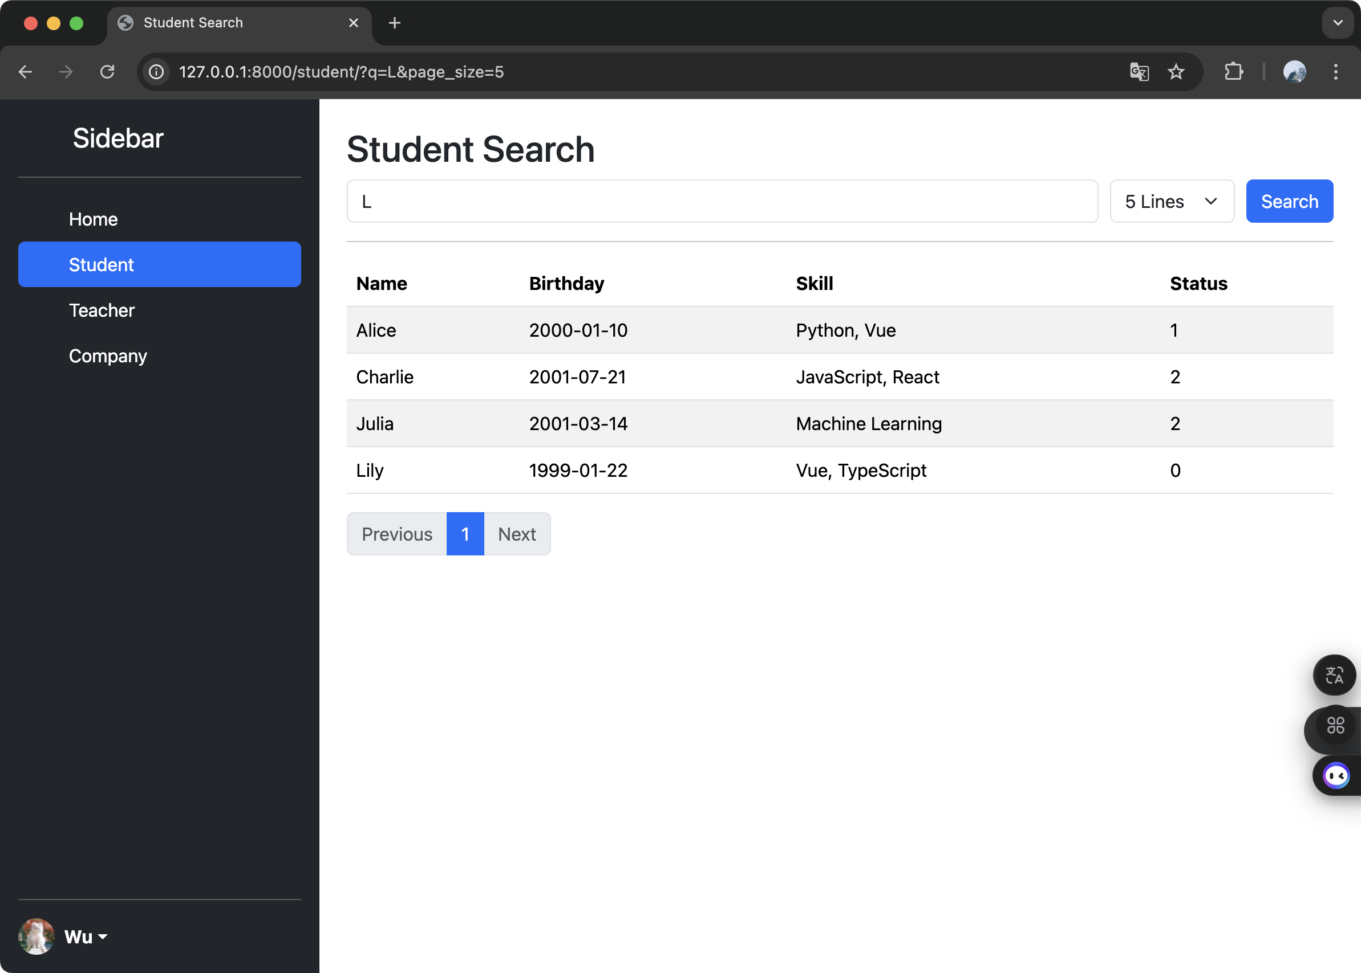

 | あいまい検索機能

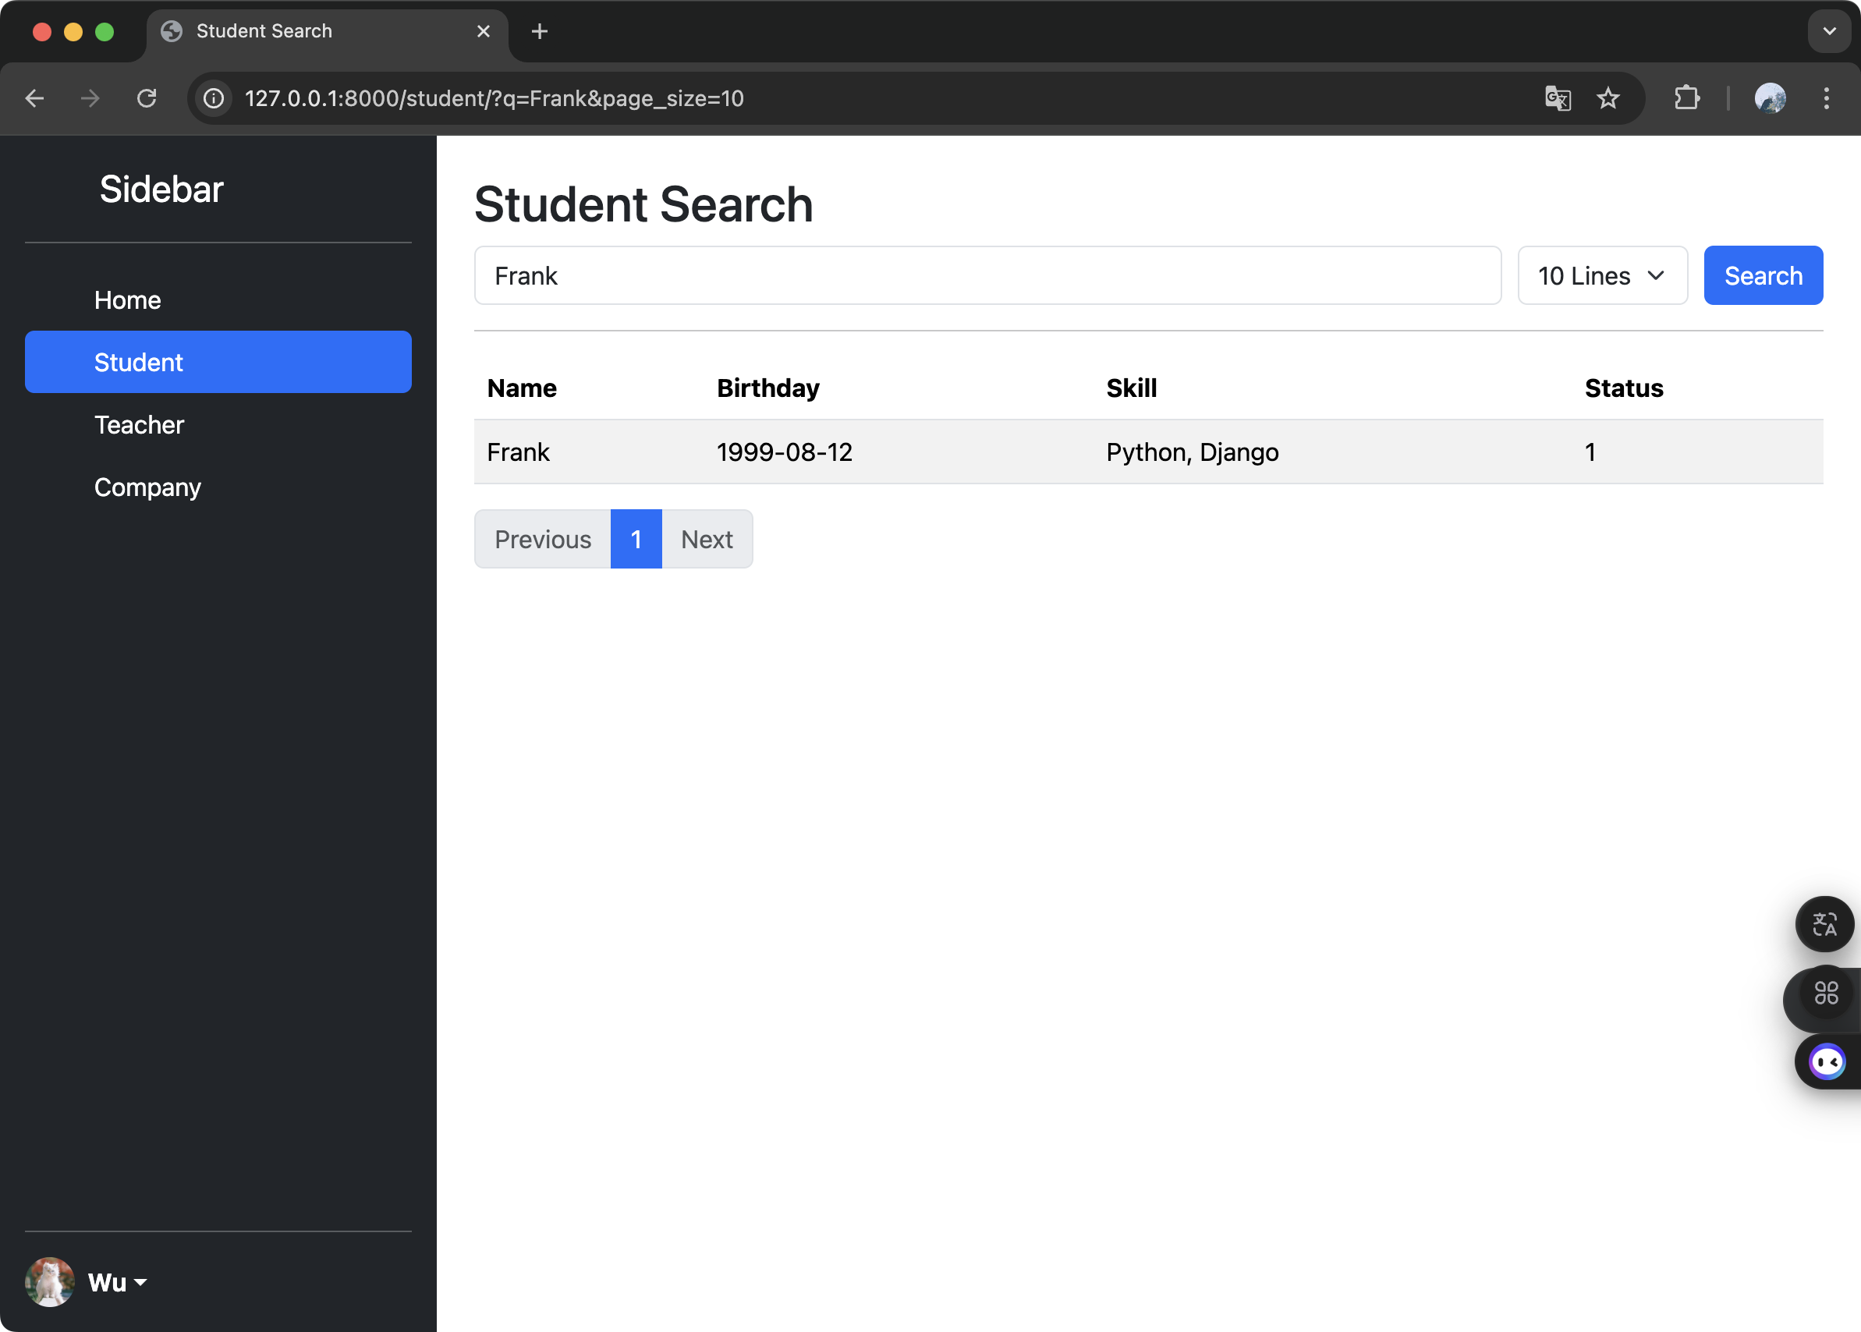
 | 詳細検索機能

